Sheet1
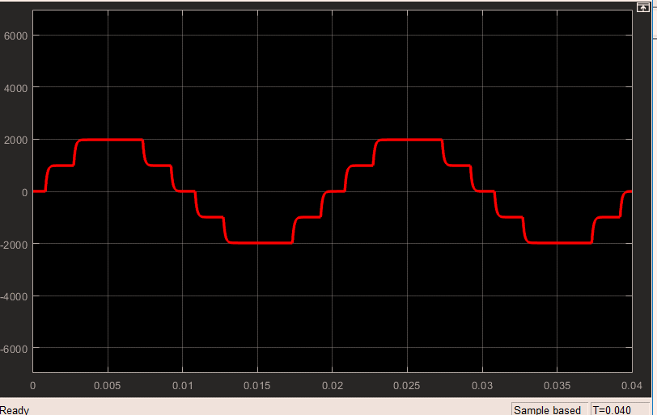 |  | 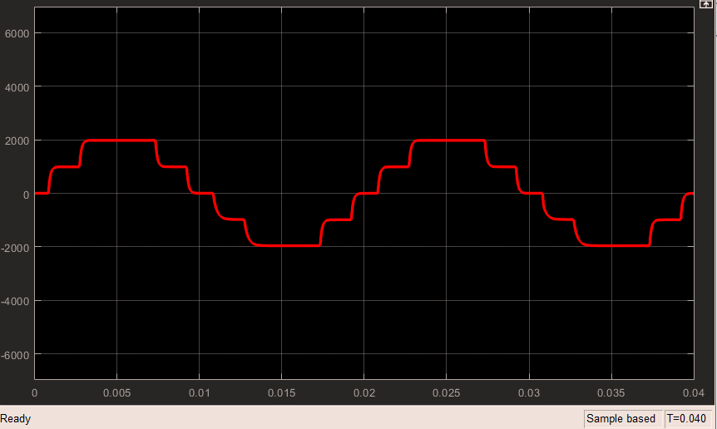 |  |  |  |  |  | 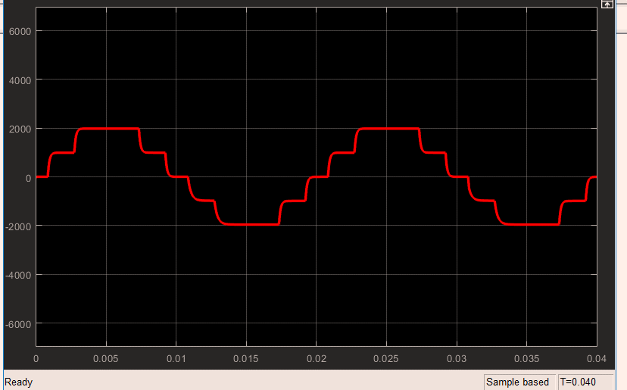 |  |  | 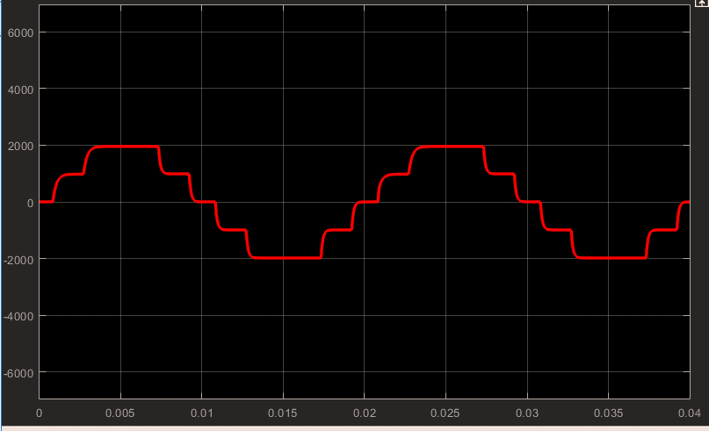 |  |  | 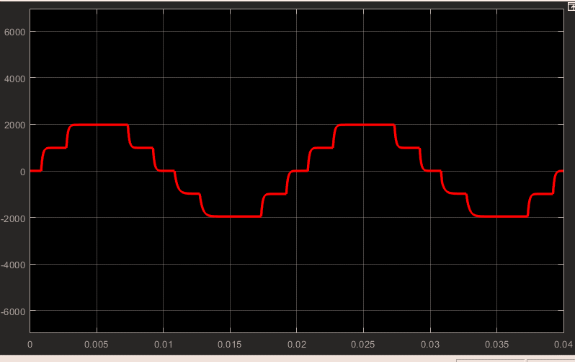 |  |  | 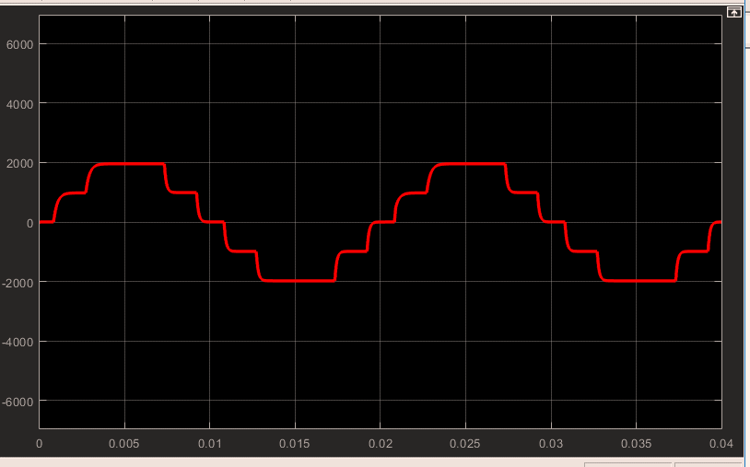 |  |  | 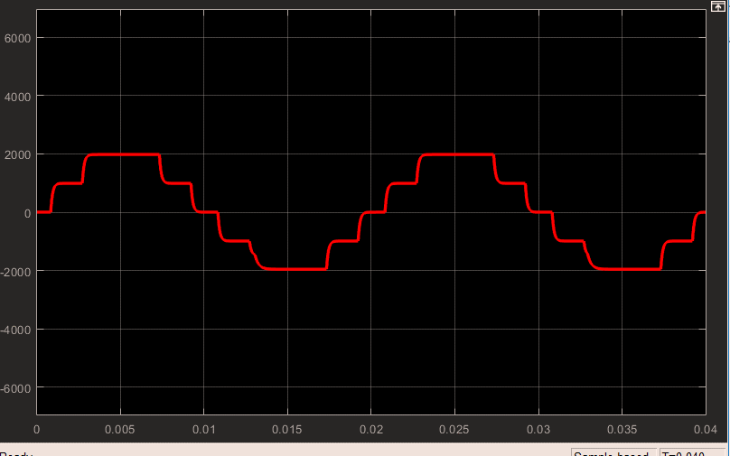 |  |  | 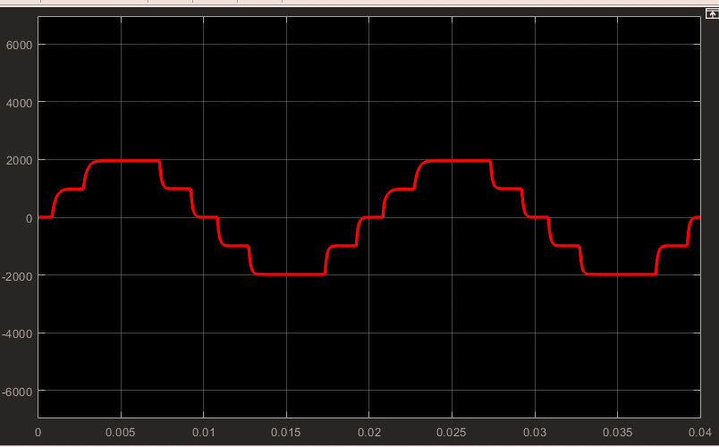 |  | 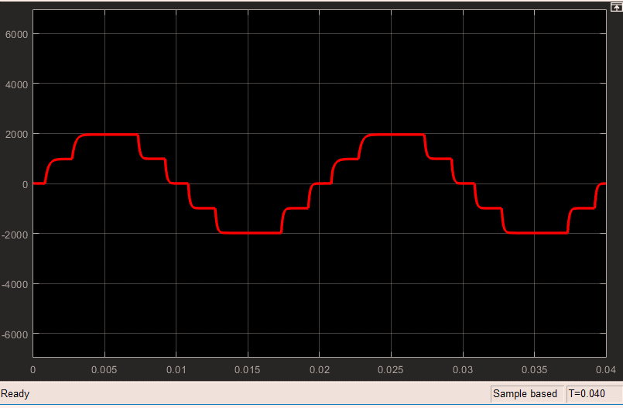 |  |  | 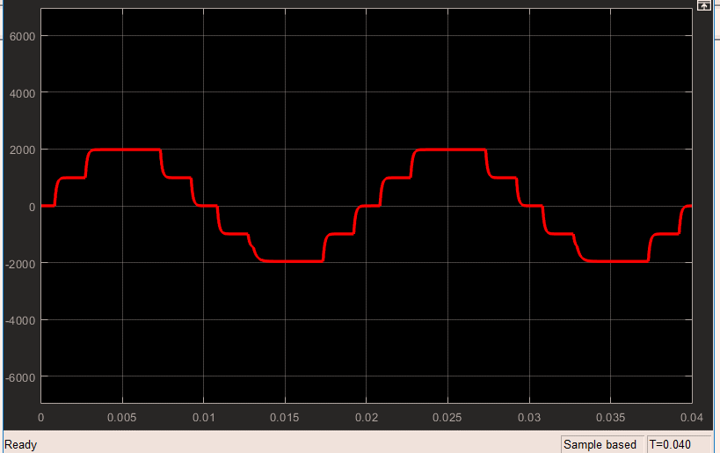 |  |  | 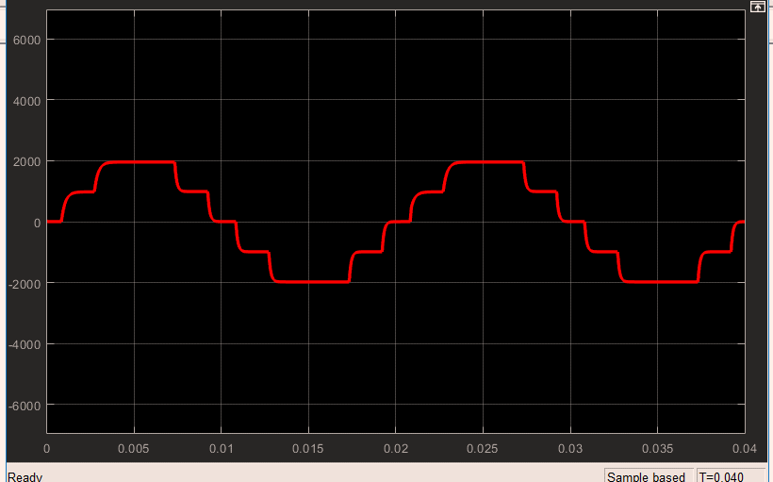 |  |  | 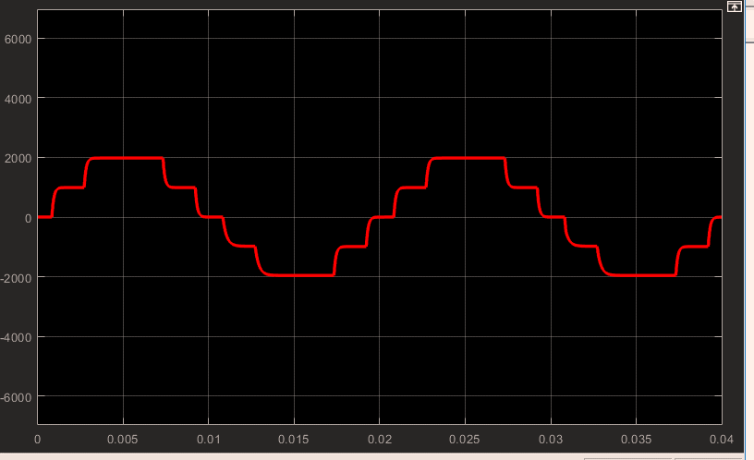 |  |  | 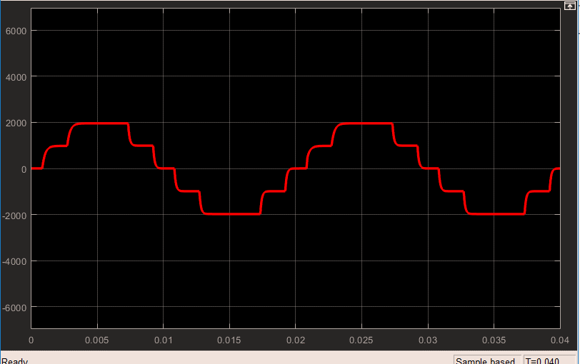 |  |  | 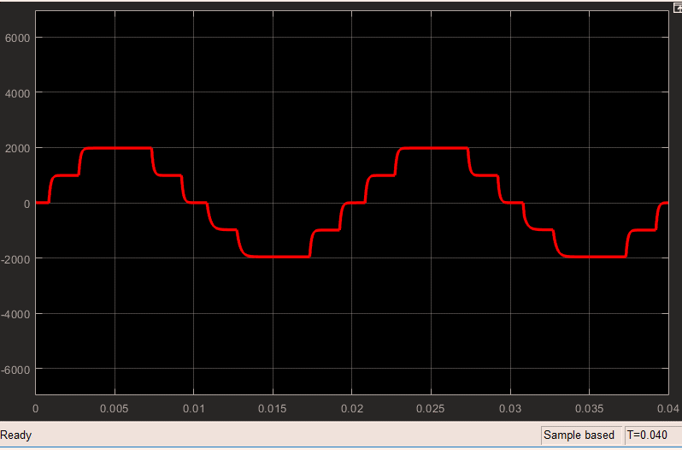 |  |  | 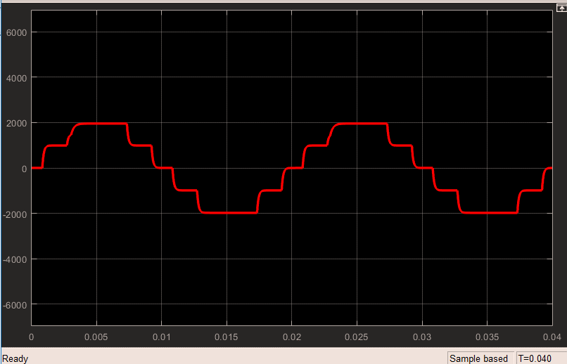 |  |  | 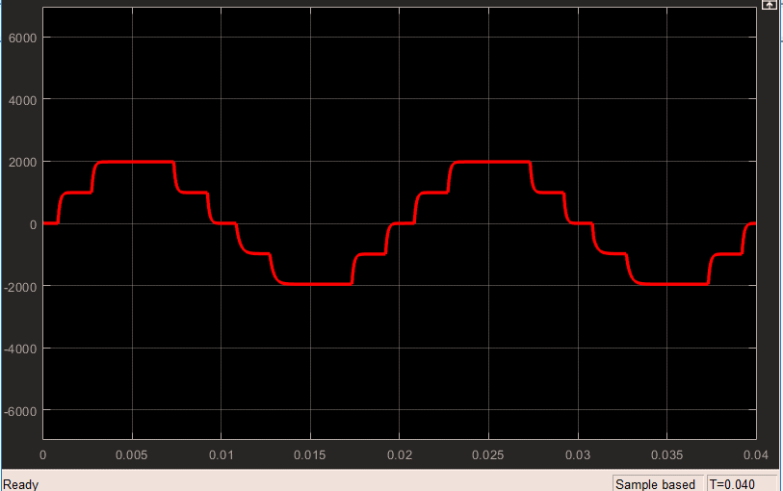
 | 好 |  | g1上 |  | g1下 |  |  |  | g2上 |  |  | g2下 |  |  | g3上 |  |  | g3下 |  |  | g4上 |  | g4下 |  |  | g5上 |  |  | g5下 |  |  | g6上 |  |  | g6下 |  |  | g7上 |  |  | g7下 |  |  | g8上 |  | g8下
0 | 4.87E-12 |  | 0 | 4.87E-12 | 0.00E+00 | 4.87E-12 | 0.00E+00 |  | 0 | 4.87E-12 |  | 0 | 4.87E-12 |  | 0 | 4.87E-12 |  | 0 | 4.87E-12 |  | 0 | 4.87E-12 | 0 | 4.87E-12 |  | 0 | 4.87E-12 |  | 0 | 4.87E-12 |  | 0 | 4.87E-12 |  | 0 | 4.87E-12 |  | 0 | 4.87E-12 |  | 0 | 4.87E-12 |  | 0 | 4.87E-12 | 0 | 4.87E-12
1.00E-05 | 5.10E-07 |  | 1.00E-05 | -22.07888375 | 1.00E-05 | 5.10E-07 | 2.18E-08 |  | 1.00E-05 | -22.078883772 |  | 1.00E-05 | 5.10E-07 |  | 1.00E-05 | 5.10E-07 |  | 1.00E-05 | -22.175357408 |  | 1.00E-05 | 5.10E-07 | 1.00E-05 | -22.17535741 |  | 1.00E-05 | 22.078884303 |  | 1.00E-05 | 5.10E-07 |  | 1.00E-05 | 22.078884292 |  | 1.00E-05 | 5.10E-07 |  | 1.00E-05 | 5.10E-07 |  | 1.00E-05 | 22.175357936 |  | 1.00E-05 | 5.10E-07 | 1.00E-05 | 22.175357938
2.00E-05 | 9.98E-07 |  | 2.00E-05 | 0.042679191861 | 2.00E-05 | 9.98E-07 | 9.98E-09 |  | 2.00E-05 | 0.042679181883 |  | 2.00E-05 | 9.98E-07 |  | 2.00E-05 | 9.98E-07 |  | 2.00E-05 | -0.050807938014 |  | 2.00E-05 | 9.98E-07 | 2.00E-05 | -0.050807935994 |  | 2.00E-05 | -0.042678146389 |  | 2.00E-05 | 9.98E-07 |  | 2.00E-05 | -0.042678146389 |  | 2.00E-05 | 9.98E-07 |  | 2.00E-05 | 9.98E-07 |  | 2.00E-05 | 0.050808971158 |  | 2.00E-05 | 9.98E-07 | 2.00E-05 | 0.050808974791
3.00E-05 | 1.61E-06 |  | 3.00E-05 | 0.040789896245 | 3.00E-05 | 1.61E-06 | 9.53E-09 |  | 3.00E-05 | 0.04078988671 |  | 3.00E-05 | 1.61E-06 |  | 3.00E-05 | 1.61E-06 |  | 3.00E-05 | -0.048551088378 |  | 3.00E-05 | 1.61E-06 | 3.00E-05 | -0.048551086448 |  | 3.00E-05 | -0.040788182553 |  | 3.00E-05 | 1.61E-06 |  | 3.00E-05 | -0.040788182553 |  | 3.00E-05 | 1.61E-06 |  | 3.00E-05 | 1.61E-06 |  | 3.00E-05 | 0.048552790288 |  | 3.00E-05 | 1.61E-06 | 3.00E-05 | 0.04855279376
4.00E-05 | 2.17E-06 |  | 4.00E-05 | 0.038986358195 | 4.00E-05 | 2.17E-06 | 9.11E-09 |  | 4.00E-05 | 0.038986349082 |  | 4.00E-05 | 2.17E-06 |  | 4.00E-05 | 2.17E-06 |  | 4.00E-05 | -0.046396680117 |  | 4.00E-05 | 2.17E-06 | 4.00E-05 | -0.046396678272 |  | 4.00E-05 | -0.038984006621 |  | 4.00E-05 | 2.17E-06 |  | 4.00E-05 | -0.038984006621 |  | 4.00E-05 | 2.17E-06 |  | 4.00E-05 | 2.17E-06 |  | 4.00E-05 | 0.046399020431 |  | 4.00E-05 | 2.17E-06 | 4.00E-05 | 0.046399023749
5.00E-05 | 2.68E-06 |  | 5.00E-05 | 0.037264713989 | 5.00E-05 | 2.68E-06 | 8.71E-09 |  | 5.00E-05 | 0.03726470528 |  | 5.00E-05 | 2.68E-06 |  | 5.00E-05 | 2.68E-06 |  | 5.00E-05 | -0.044340097722 |  | 5.00E-05 | 2.68E-06 | 5.00E-05 | -0.044340095959 |  | 5.00E-05 | -0.037261753492 |  | 5.00E-05 | 2.68E-06 |  | 5.00E-05 | -0.037261753492 |  | 5.00E-05 | 2.68E-06 |  | 5.00E-05 | 2.68E-06 |  | 5.00E-05 | 0.044343047458 |  | 5.00E-05 | 2.68E-06 | 5.00E-05 | 0.044343050629
6.00E-05 | 3.14E-06 |  | 6.00E-05 | 0.035621216376 | 6.00E-05 | 3.14E-06 | 8.32E-09 |  | 6.00E-05 | 0.035621208051 |  | 6.00E-05 | 3.14E-06 |  | 6.00E-05 | 3.14E-06 |  | 6.00E-05 | -0.042376865047 |  | 6.00E-05 | 3.14E-06 | 6.00E-05 | -0.042376863361 |  | 6.00E-05 | -0.0356176746 |  | 6.00E-05 | 3.14E-06 |  | 6.00E-05 | -0.0356176746 |  | 6.00E-05 | 3.14E-06 |  | 6.00E-05 | 3.14E-06 |  | 6.00E-05 | 0.042380396536 |  | 6.00E-05 | 3.14E-06 | 6.00E-05 | 0.042380399567
7.00E-05 | 3.57E-06 |  | 7.00E-05 | 0.034052346648 | 7.00E-05 | 3.57E-06 | 7.96E-09 |  | 7.00E-05 | 0.034052338691 |  | 7.00E-05 | 3.57E-06 |  | 7.00E-05 | 3.57E-06 |  | 7.00E-05 | -0.04050277872 |  | 7.00E-05 | 3.57E-06 | 7.00E-05 | -0.040502777109 |  | 7.00E-05 | -0.034048249983 |  | 7.00E-05 | 3.57E-06 |  | 7.00E-05 | -0.034048249983 |  | 7.00E-05 | 3.57E-06 |  | 7.00E-05 | 3.57E-06 |  | 7.00E-05 | 0.040506865553 |  | 7.00E-05 | 3.57E-06 | 7.00E-05 | 0.04050686845
8.00E-05 | 3.95E-06 |  | 8.00E-05 | 0.032554687935 | 8.00E-05 | 3.95E-06 | 7.61E-09 |  | 8.00E-05 | 0.032554680329 |  | 8.00E-05 | 3.95E-06 |  | 8.00E-05 | 3.95E-06 |  | 8.00E-05 | -0.038713757249 |  | 8.00E-05 | 3.95E-06 | 8.00E-05 | -0.038713755708 |  | 8.00E-05 | -0.032550061573 |  | 8.00E-05 | 3.95E-06 |  | 8.00E-05 | -0.032550061573 |  | 8.00E-05 | 3.95E-06 |  | 8.00E-05 | 3.95E-06 |  | 8.00E-05 | 0.038718374212 |  | 8.00E-05 | 3.95E-06 | 8.00E-05 | 0.038718376982
9.00E-05 | 4.31E-06 |  | 9.00E-05 | 0.031125035892 | 9.00E-05 | 4.31E-06 | 7.27E-09 |  | 9.00E-05 | 0.031125028621 |  | 9.00E-05 | 4.31E-06 |  | 9.00E-05 | 4.31E-06 |  | 9.00E-05 | -0.037005972784 |  | 9.00E-05 | 4.31E-06 | 9.00E-05 | -0.037005971311 |  | 9.00E-05 | -0.03111990388 |  | 9.00E-05 | 4.31E-06 |  | 9.00E-05 | -0.03111990388 |  | 9.00E-05 | 4.31E-06 |  | 9.00E-05 | 4.31E-06 |  | 9.00E-05 | 0.037011095811 |  | 9.00E-05 | 4.31E-06 | 9.00E-05 | 0.037011098459
0.0001 | 4.63E-06 |  | 0.0001 | 0.029760274749 | 1.00E-04 | 4.63E-06 | 6.95E-09 |  | 0.0001 | 0.029760267797 |  | 0.0001 | 4.63E-06 |  | 0.0001 | 4.63E-06 |  | 0.0001 | -0.035375703507 |  | 0.0001 | 4.63E-06 | 0.0001 | -0.035375702099 |  | 0.0001 | -0.029754660043 |  | 0.0001 | 4.63E-06 |  | 0.0001 | -0.029754660043 |  | 0.0001 | 4.63E-06 |  | 0.0001 | 4.63E-06 |  | 0.0001 | 0.035381309623 |  | 0.0001 | 4.63E-06 | 0.0001 | 0.035381312154
0.00011 | 4.92E-06 |  | 0.00011 | 0.028457486589 | 1.10E-04 | 4.92E-06 | 6.65E-09 |  | 0.00011 | 0.028457479942 |  | 0.00011 | 4.92E-06 |  | 0.00011 | 4.92E-06 |  | 0.00011 | -0.033819463725 |  | 0.00011 | 4.92E-06 | 0.00011 | -0.033819462379 |  | 0.00011 | -0.028451411103 |  | 0.00011 | 4.92E-06 |  | 0.00011 | -0.028451411103 |  | 0.00011 | 4.92E-06 |  | 0.00011 | 4.92E-06 |  | 0.00011 | 0.033825530998 |  | 0.00011 | 4.92E-06 | 0.00011 | 0.033825533418
0.00012 | 5.19E-06 |  | 0.00012 | 0.027213830061 | 1.20E-04 | 5.19E-06 | 6.36E-09 |  | 0.00012 | 0.027213823706 |  | 0.00012 | 5.19E-06 |  | 0.00012 | 5.19E-06 |  | 0.00012 | -0.032333859424 |  | 0.00012 | 5.19E-06 | 0.00012 | -0.032333858137 |  | 0.00012 | -0.027207314715 |  | 0.00012 | 5.19E-06 |  | 0.00012 | -0.027207314715 |  | 0.00012 | 5.19E-06 |  | 0.00012 | 5.19E-06 |  | 0.00012 | 0.032340366917 |  | 0.00012 | 5.19E-06 | 0.00012 | 0.032340369231
0.00013 | 5.43E-06 |  | 0.00013 | 0.026026648226 | 1.30E-04 | 5.43E-06 | 6.08E-09 |  | 0.00013 | 0.026026642148 |  | 0.00013 | 5.43E-06 |  | 0.00013 | 5.43E-06 |  | 0.00013 | -0.030915716659 |  | 0.00013 | 5.43E-06 | 0.00013 | -0.030915715428 |  | 0.00013 | -0.026019712988 |  | 0.00013 | 5.43E-06 |  | 0.00013 | -0.026019712988 |  | 0.00013 | 5.43E-06 |  | 0.00013 | 5.43E-06 |  | 0.00013 | 0.030922644387 |  | 0.00013 | 5.43E-06 | 0.00013 | 0.0309226466
0.00014 | 5.66E-06 |  | 0.00014 | 0.024893349834 | 1.40E-04 | 5.66E-06 | 5.81E-09 |  | 0.00014 | 0.024893344022 |  | 0.00014 | 5.66E-06 |  | 0.00014 | 5.66E-06 |  | 0.00014 | -0.029561940173 |  | 0.00014 | 5.66E-06 | 0.00014 | -0.029561938996 |  | 0.00014 | -0.024886013767 |  | 0.00014 | 5.66E-06 |  | 0.00014 | -0.024886013767 |  | 0.00014 | 5.66E-06 |  | 0.00014 | 5.66E-06 |  | 0.00014 | 0.029569269059 |  | 0.00014 | 5.66E-06 | 0.00014 | 0.029569271175
0.00015 | 5.86E-06 |  | 0.00015 | 0.023811515729 | 1.50E-04 | 5.86E-06 | 5.56E-09 |  | 0.00015 | 0.02381151017 |  | 0.00015 | 5.86E-06 |  | 0.00015 | 5.86E-06 |  | 0.00015 | -0.028269640068 |  | 0.00015 | 5.86E-06 | 0.00015 | -0.028269638942 |  | 0.00015 | -0.02380379703 |  | 0.00015 | 5.86E-06 |  | 0.00015 | -0.02380379703 |  | 0.00015 | 5.86E-06 |  | 0.00015 | 5.86E-06 |  | 0.00015 | 0.028277351897 |  | 0.00015 | 5.86E-06 | 0.00015 | 0.028277353921
0.00016 | 6.05E-06 |  | 0.00016 | 0.022778782606 | 1.60E-04 | 6.05E-06 | 5.32E-09 |  | 0.00016 | 0.02277877729 |  | 0.00016 | 6.05E-06 |  | 0.00016 | 6.05E-06 |  | 0.00016 | -0.027035993373 |  | 0.00016 | 6.05E-06 | 0.00016 | -0.027035992296 |  | 0.00016 | -0.022770698648 |  | 0.00016 | 6.05E-06 |  | 0.00016 | -0.022770698648 |  | 0.00016 | 6.05E-06 |  | 0.00016 | 6.05E-06 |  | 0.00016 | 0.027044070762 |  | 0.00016 | 6.05E-06 | 0.00016 | 0.027044072698
0.00017 | 6.21E-06 |  | 0.00017 | 0.021792947956 | 1.70E-04 | 6.21E-06 | 5.09E-09 |  | 0.00017 | 0.02179294287 |  | 0.00017 | 6.21E-06 |  | 0.00017 | 6.21E-06 |  | 0.00017 | -0.025858368987 |  | 0.00017 | 6.21E-06 | 0.00017 | -0.025858367957 |  | 0.00017 | -0.02178451532 |  | 0.00017 | 6.21E-06 |  | 0.00017 | -0.02178451532 |  | 0.00017 | 6.21E-06 |  | 0.00017 | 6.21E-06 |  | 0.00017 | 0.025866795339 |  | 0.00017 | 6.21E-06 | 0.00017 | 0.02586679719
0.00018 | 6.37E-06 |  | 0.00018 | 0.020851856228 | 1.80E-04 | 6.37E-06 | 4.87E-09 |  | 0.00018 | 0.020851851362 |  | 0.00018 | 6.37E-06 |  | 0.00018 | 6.37E-06 |  | 0.00018 | -0.024734192108 |  | 0.00018 | 6.37E-06 | 0.00018 | -0.024734191123 |  | 0.00018 | -0.020843090743 |  | 0.00018 | 6.37E-06 |  | 0.00018 | -0.020843090743 |  | 0.00018 | 6.37E-06 |  | 0.00018 | 6.37E-06 |  | 0.00018 | 0.02474295158 |  | 0.00018 | 6.37E-06 | 0.00018 | 0.024742953352
0.00019 | 6.51E-06 |  | 0.00019 | 0.019953502298 | 1.90E-04 | 6.51E-06 | 4.65E-09 |  | 0.00019 | 0.019953497643 |  | 0.00019 | 6.51E-06 |  | 0.00019 | 6.51E-06 |  | 0.00019 | -0.023661067425 |  | 0.00019 | 6.51E-06 | 0.00019 | -0.023661066482 |  | 0.00019 | -0.019944419077 |  | 0.00019 | 6.51E-06 |  | 0.00019 | -0.019944419077 |  | 0.00019 | 6.51E-06 |  | 0.00019 | 6.51E-06 |  | 0.00019 | 0.023670144894 |  | 0.00019 | 6.51E-06 | 0.00019 | 0.023670146589
0.0002 | 6.64E-06 |  | 0.0002 | 0.019095919969 | 2.00E-04 | 6.64E-06 | 4.45E-09 |  | 0.0002 | 0.019095915515 |  | 0.0002 | 6.64E-06 |  | 0.0002 | 6.64E-06 |  | 0.0002 | -0.022636646324 |  | 0.0002 | 6.64E-06 | 0.0002 | -0.022636645421 |  | 0.0002 | -0.019086533435 |  | 0.0002 | 6.64E-06 |  | 0.0002 | -0.019086533435 |  | 0.0002 | 6.64E-06 |  | 0.0002 | 6.64E-06 |  | 0.0002 | 0.022646027353 |  | 0.0002 | 6.64E-06 | 0.0002 | 0.022646028975
0.00021 | 6.75E-06 |  | 0.00021 | 0.018277283955 | 2.10E-04 | 6.75E-06 | 4.26E-09 |  | 0.00021 | 0.018277279692 |  | 0.00021 | 6.75E-06 |  | 0.00021 | 6.75E-06 |  | 0.00021 | -0.021658748319 |  | 0.00021 | 6.75E-06 | 0.00021 | -0.021658747455 |  | 0.00021 | -0.018267607879 |  | 0.00021 | 6.75E-06 |  | 0.00021 | -0.018267607879 |  | 0.00021 | 6.75E-06 |  | 0.00021 | 6.75E-06 |  | 0.00021 | 0.021668419127 |  | 0.00021 | 6.75E-06 | 0.00021 | 0.021668420679
0.00022 | 6.86E-06 |  | 0.00022 | 0.017495800639 | 2.20E-04 | 6.86E-06 | 4.08E-09 |  | 0.00022 | 0.01749579656 |  | 0.00022 | 6.86E-06 |  | 0.00022 | 6.86E-06 |  | 0.00022 | -0.020725230954 |  | 0.00022 | 6.86E-06 | 0.00022 | -0.020725230127 |  | 0.00022 | -0.017485848166 |  | 0.00022 | 6.86E-06 |  | 0.00022 | -0.017485848166 |  | 0.00022 | 6.86E-06 |  | 0.00022 | 6.86E-06 |  | 0.00022 | 0.020735178385 |  | 0.00022 | 6.86E-06 | 0.00022 | 0.02073517987
0.00023 | 6.96E-06 |  | 0.00023 | 0.016749808585 | 2.30E-04 | 6.96E-06 | 3.90E-09 |  | 0.00023 | 0.01674980468 |  | 0.00023 | 6.96E-06 |  | 0.00023 | 6.96E-06 |  | 0.00023 | -0.019834109465 |  | 0.00023 | 6.96E-06 | 0.00023 | -0.019834108674 |  | 0.00023 | -0.016739592263 |  | 0.00023 | 6.96E-06 |  | 0.00023 | -0.016739592263 |  | 0.00023 | 6.96E-06 |  | 0.00023 | 6.96E-06 |  | 0.00023 | 0.019844320962 |  | 0.00023 | 6.96E-06 | 0.00023 | 0.019844322383
0.00024 | 7.05E-06 |  | 0.00024 | 0.016037671476 | 2.40E-04 | 7.05E-06 | 3.74E-09 |  | 0.00024 | 0.016037667738 |  | 0.00024 | 7.05E-06 |  | 0.00024 | 7.05E-06 |  | 0.00024 | -0.0189834293 |  | 0.00024 | 7.05E-06 | 0.00024 | -0.018983428542 |  | 0.00024 | -0.016027203284 |  | 0.00024 | 7.05E-06 |  | 0.00024 | -0.016027203284 |  | 0.00024 | 7.05E-06 |  | 0.00024 | 7.05E-06 |  | 0.00024 | 0.018993892872 |  | 0.00024 | 7.05E-06 | 0.00024 | 0.018993894233
0.00025 | 7.13E-06 |  | 0.00025 | 0.015357877149 | 2.50E-04 | 7.13E-06 | 3.58E-09 |  | 0.00025 | 0.01535787357 |  | 0.00025 | 7.13E-06 |  | 0.00025 | 7.13E-06 |  | 0.00025 | -0.018171384011 |  | 0.00025 | 7.13E-06 | 0.00025 | -0.018171383285 |  | 0.00025 | -0.015347168521 |  | 0.00025 | 7.13E-06 |  | 0.00025 | -0.015347168521 |  | 0.00025 | 7.13E-06 |  | 0.00025 | 7.13E-06 |  | 0.00025 | 0.018182088216 |  | 0.00025 | 7.13E-06 | 0.00025 | 0.018182089518
0.00026 | 7.20E-06 |  | 0.00026 | 0.014708932664 | 2.60E-04 | 7.20E-06 | 3.43E-09 |  | 0.00026 | 0.014708929237 |  | 0.00026 | 7.20E-06 |  | 0.00026 | 7.20E-06 |  | 0.00026 | -0.01739619031 |  | 0.00026 | 7.20E-06 | 0.00026 | -0.017396189616 |  | 0.00026 | -0.014697994516 |  | 0.00026 | 7.20E-06 |  | 0.00026 | -0.014697994516 |  | 0.00026 | 7.20E-06 |  | 0.00026 | 7.20E-06 |  | 0.00026 | 0.017407124223 |  | 0.00026 | 7.20E-06 | 0.00026 | 0.01740712547
0.00027 | 7.27E-06 |  | 0.00027 | 0.014089461853 | 2.70E-04 | 7.27E-06 | 3.28E-09 |  | 0.00027 | 0.014089458572 |  | 0.00027 | 7.27E-06 |  | 0.00027 | 7.27E-06 |  | 0.00027 | -0.016656204207 |  | 0.00027 | 7.27E-06 | 0.00027 | -0.016656203542 |  | 0.00027 | -0.014078304606 |  | 0.00027 | 7.27E-06 |  | 0.00027 | -0.014078304606 |  | 0.00027 | 7.27E-06 |  | 0.00027 | 7.27E-06 |  | 0.00027 | 0.0166673574 |  | 0.00027 | 7.27E-06 | 0.00027 | 0.016667358594
0.00028 | 7.33E-06 |  | 0.00028 | 0.013498102462 | 2.80E-04 | 7.33E-06 | 3.14E-09 |  | 0.00028 | 0.013498099319 |  | 0.00028 | 7.33E-06 |  | 0.00028 | 7.33E-06 |  | 0.00028 | -0.015949798521 |  | 0.00028 | 7.33E-06 | 0.00028 | -0.015949797884 |  | 0.00028 | -0.013486736061 |  | 0.00028 | 7.33E-06 |  | 0.00028 | -0.013486736061 |  | 0.00028 | 7.33E-06 |  | 0.00028 | 7.33E-06 |  | 0.00028 | 0.015961161037 |  | 0.00028 | 7.33E-06 | 0.00028 | 0.015961162182
0.00029 | 7.39E-06 |  | 0.00029 | 0.012933602218 | 2.90E-04 | 7.39E-06 | 3.01E-09 |  | 0.00029 | 0.012933599207 |  | 0.00029 | 7.39E-06 |  | 0.00029 | 7.39E-06 |  | 0.00029 | -0.015275477263 |  | 0.00029 | 7.39E-06 | 0.00029 | -0.015275476653 |  | 0.00029 | -0.012922036159 |  | 0.00029 | 7.39E-06 |  | 0.00029 | -0.012922036159 |  | 0.00029 | 7.39E-06 |  | 0.00029 | 7.39E-06 |  | 0.00029 | 0.0152870396 |  | 0.00029 | 7.39E-06 | 0.00029 | 0.015287040696
0.0003 | 7.44E-06 |  | 0.0003 | 0.012394717985 | 3.00E-04 | 7.44E-06 | 2.88E-09 |  | 0.0003 | 0.012394715101 |  | 0.0003 | 7.44E-06 |  | 0.0003 | 7.44E-06 |  | 0.0003 | -0.014631755542 |  | 0.0003 | 7.44E-06 | 0.0003 | -0.014631754958 |  | 0.0003 | -0.012382961333 |  | 0.0003 | 7.44E-06 |  | 0.0003 | -0.012382961333 |  | 0.0003 | 7.44E-06 |  | 0.0003 | 7.44E-06 |  | 0.0003 | 0.014643508629 |  | 0.0003 | 7.44E-06 | 0.0003 | 0.014643509679
0.00031 | 7.48E-06 |  | 0.00031 | 0.011880310364 | 3.10E-04 | 7.48E-06 | 2.76E-09 |  | 0.00031 | 0.0118803076 |  | 0.00031 | 7.48E-06 |  | 0.00031 | 7.48E-06 |  | 0.00031 | -0.014017272203 |  | 0.00031 | 7.48E-06 | 0.00031 | -0.014017271642 |  | 0.00031 | -0.011868371772 |  | 0.00031 | 7.48E-06 |  | 0.00031 | -0.011868371772 |  | 0.00031 | 7.48E-06 |  | 0.00031 | 7.48E-06 |  | 0.00031 | 0.014029207379 |  | 0.00031 | 7.48E-06 | 0.00031 | 0.014029208385
0.00032 | 7.53E-06 |  | 0.00032 | 0.011389244798 | 3.20E-04 | 7.53E-06 | 2.65E-09 |  | 0.00032 | 0.011389242149 |  | 0.00032 | 7.53E-06 |  | 0.00032 | 7.53E-06 |  | 0.00032 | -0.013430672055 |  | 0.00032 | 7.53E-06 | 0.00032 | -0.013430671518 |  | 0.00032 | -0.011377132525 |  | 0.00032 | 7.53E-06 |  | 0.00032 | -0.011377132525 |  | 0.00032 | 7.53E-06 |  | 0.00032 | 7.53E-06 |  | 0.00032 | 0.013442781054 |  | 0.00032 | 7.53E-06 | 0.00032 | 0.013442782019
0.00033 | 7.57E-06 |  | 0.00033 | 0.010920484712 | 3.30E-04 | 7.57E-06 | 2.54E-09 |  | 0.00033 | 0.010920482173 |  | 0.00033 | 7.57E-06 |  | 0.00033 | 7.57E-06 |  | 0.00033 | -0.012870716774 |  | 0.00033 | 7.57E-06 | 0.00033 | -0.012870716259 |  | 0.00033 | -0.010908206643 |  | 0.00033 | 7.57E-06 |  | 0.00033 | -0.010908206643 |  | 0.00033 | 7.57E-06 |  | 0.00033 | 7.57E-06 |  | 0.00033 | 0.012882991704 |  | 0.00033 | 7.57E-06 | 0.00033 | 0.012882992629
0.00034 | 7.60E-06 |  | 0.00034 | 0.010472994523 | 3.40E-04 | 7.60E-06 | 2.43E-09 |  | 0.00034 | 0.010472992089 |  | 0.00034 | 7.60E-06 |  | 0.00034 | 7.60E-06 |  | 0.00034 | -0.012336169398 |  | 0.00034 | 7.60E-06 | 0.00034 | -0.012336168904 |  | 0.00034 | -0.010460558186 |  | 0.00034 | 7.60E-06 |  | 0.00034 | -0.010460558186 |  | 0.00034 | 7.60E-06 |  | 0.00034 | 7.60E-06 |  | 0.00034 | 0.012348602727 |  | 0.00034 | 7.60E-06 | 0.00034 | 0.012348603613
0.00035 | 7.63E-06 |  | 0.00035 | 0.010045831328 | 3.50E-04 | 7.63E-06 | 2.33E-09 |  | 0.00035 | 0.010045828994 |  | 0.00035 | 7.63E-06 |  | 0.00035 | 7.63E-06 |  | 0.00035 | -0.011825903497 |  | 0.00035 | 7.63E-06 | 0.00035 | -0.011825903024 |  | 0.00035 | -0.010033243908 |  | 0.00035 | 7.63E-06 |  | 0.00035 | -0.010033243907 |  | 0.00035 | 7.63E-06 |  | 0.00035 | 7.63E-06 |  | 0.00035 | 0.011838488033 |  | 0.00035 | 7.63E-06 | 0.00035 | 0.011838488882
0.00036 | 7.66E-06 |  | 0.00036 | 0.0096380497666 | 3.60E-04 | 7.66E-06 | 2.24E-09 |  | 0.00036 | 0.0096380475278 |  | 0.00036 | 7.66E-06 |  | 0.00036 | 7.66E-06 |  | 0.00036 | -0.011338789882 |  | 0.00036 | 7.66E-06 | 0.00036 | -0.011338789428 |  | 0.00036 | -0.0096253181212 |  | 0.00036 | 7.66E-06 |  | 0.00036 | -0.0096253181211 |  | 0.00036 | 7.66E-06 |  | 0.00036 | 7.66E-06 |  | 0.00036 | 0.011351518761 |  | 0.00036 | 7.66E-06 | 0.00036 | 0.011351519576
0.00037 | 7.69E-06 |  | 0.00037 | 0.0092487922627 | 3.70E-04 | 7.69E-06 | 2.15E-09 |  | 0.00037 | 0.0092487901151 |  | 0.00037 | 7.69E-06 |  | 0.00037 | 7.69E-06 |  | 0.00037 | -0.010873804055 |  | 0.00037 | 7.69E-06 | 0.00037 | -0.01087380362 |  | 0.00037 | -0.0092359229406 |  | 0.00037 | 7.69E-06 |  | 0.00037 | -0.0092359229405 |  | 0.00037 | 7.69E-06 |  | 0.00037 | 7.69E-06 |  | 0.00037 | 0.010886670723 |  | 0.00037 | 7.69E-06 | 0.00037 | 0.010886671504
0.00038 | 7.71E-06 |  | 0.00038 | 0.0088771957009 | 3.80E-04 | 7.71E-06 | 2.06E-09 |  | 0.00038 | 0.0088771936404 |  | 0.00038 | 7.71E-06 |  | 0.00038 | 7.71E-06 |  | 0.00038 | -0.01042991507 |  | 0.00038 | 7.71E-06 | 0.00038 | -0.010429914652 |  | 0.00038 | -0.0088641949525 |  | 0.00038 | 7.71E-06 |  | 0.00038 | -0.0088641949524 |  | 0.00038 | 7.71E-06 |  | 0.00038 | 7.71E-06 |  | 0.00038 | 0.010442913271 |  | 0.00038 | 7.71E-06 | 0.00038 | 0.010442914021
0.00039 | 7.74E-06 |  | 0.00039 | 0.0085224802347 | 3.90E-04 | 7.74E-06 | 1.98E-09 |  | 0.00039 | 0.0085224782573 |  | 0.00039 | 7.74E-06 |  | 0.00039 | 7.74E-06 |  | 0.00039 | -0.010006191279 |  | 0.00039 | 7.74E-06 | 0.00039 | -0.010006190878 |  | 0.00039 | -0.0085093540266 |  | 0.00039 | 7.74E-06 |  | 0.00039 | -0.0085093540265 |  | 0.00039 | 7.74E-06 |  | 0.00039 | 7.74E-06 |  | 0.00039 | 0.010019315043 |  | 0.00039 | 7.74E-06 | 0.00039 | 0.010019315763
0.0004 | 7.76E-06 |  | 0.0004 | 0.0081838577234 | 4.00E-04 | 7.76E-06 | 1.90E-09 |  | 0.0004 | 0.0081838558253 |  | 0.0004 | 7.76E-06 |  | 0.0004 | 7.76E-06 |  | 0.0004 | -0.0096016912977 |  | 0.0004 | 7.76E-06 | 0.0004 | -0.0096016909127 |  | 0.0004 | -0.0081706117514 |  | 0.0004 | 7.76E-06 |  | 0.0004 | -0.0081706117513 |  | 0.0004 | 7.76E-06 |  | 0.0004 | 7.76E-06 |  | 0.0004 | 0.0096149349234 |  | 0.0004 | 7.76E-06 | 0.0004 | 0.0096149356144
0.00041 | 7.78E-06 |  | 0.00041 | 0.007860619123 | 4.10E-04 | 7.78E-06 | 1.82E-09 |  | 0.00041 | 0.0078606173006 |  | 0.00041 | 7.78E-06 |  | 0.00041 | 7.78E-06 |  | 0.00041 | -0.0092155680561 |  | 0.00041 | 7.78E-06 | 0.00041 | -0.0092155676864 |  | 0.00041 | -0.0078472588243 |  | 0.00041 | 7.78E-06 |  | 0.00041 | -0.0078472588241 |  | 0.00041 | 7.78E-06 |  | 0.00041 | 7.78E-06 |  | 0.00041 | 0.0092289261021 |  | 0.00041 | 7.78E-06 | 0.00041 | 0.0092289267655
0.00042 | 7.79E-06 |  | 0.00042 | 0.0075520446432 | 4.20E-04 | 7.79E-06 | 1.75E-09 |  | 0.00042 | 0.007552042893 |  | 0.00042 | 7.79E-06 |  | 0.00042 | 7.79E-06 |  | 0.00042 | -0.0088469618156 |  | 0.00042 | 7.79E-06 | 0.00042 | -0.0088469614606 |  | 0.00042 | -0.007538575208 |  | 0.00042 | 7.79E-06 |  | 0.00042 | -0.0075385752079 |  | 0.00042 | 7.79E-06 |  | 0.00042 | 7.79E-06 |  | 0.00042 | 0.0088604290873 |  | 0.00042 | 7.79E-06 | 0.00042 | 0.0088604297244
0.00043 | 7.81E-06 |  | 0.00043 | 0.0072574897316 | 4.30E-04 | 7.81E-06 | 1.68E-09 |  | 0.00043 | 0.0072574880505 |  | 0.00043 | 7.81E-06 |  | 0.00043 | 7.81E-06 |  | 0.00043 | -0.0084951025464 |  | 0.00043 | 7.81E-06 | 0.00043 | -0.0084951022053 |  | 0.00043 | -0.0072439161148 |  | 0.00043 | 7.81E-06 |  | 0.00043 | -0.0072439161147 |  | 0.00043 | 7.81E-06 |  | 0.00043 | 7.81E-06 |  | 0.00043 | 0.008508674085 |  | 0.00043 | 7.81E-06 | 0.00043 | 0.0085086746969
0.00044 | 7.82E-06 |  | 0.00044 | 0.0069762969109 | 4.40E-04 | 7.82E-06 | 1.62E-09 |  | 0.00044 | 0.0069762952957 |  | 0.00044 | 7.82E-06 |  | 0.00044 | 7.82E-06 |  | 0.00044 | -0.0081592049437 |  | 0.00044 | 7.82E-06 | 0.00044 | -0.0081592046159 |  | 0.00044 | -0.0069626238422 |  | 0.00044 | 7.82E-06 |  | 0.00044 | -0.0069626238421 |  | 0.00044 | 7.82E-06 |  | 0.00044 | 7.82E-06 |  | 0.00044 | 0.0081728760156 |  | 0.00044 | 7.82E-06 | 0.00044 | 0.0081728766036
0.00045 | 7.83E-06 |  | 0.00045 | 0.0067078803703 | 4.50E-04 | 7.83E-06 | 1.55E-09 |  | 0.00045 | 0.0067078788179 |  | 0.00045 | 7.83E-06 |  | 0.00045 | 7.83E-06 |  | 0.00045 | -0.0078385691485 |  | 0.00045 | 7.83E-06 | 0.00045 | -0.0078385688334 |  | 0.00045 | -0.0066941123646 |  | 0.00045 | 7.83E-06 |  | 0.00045 | -0.0066941123645 |  | 0.00045 | 7.83E-06 |  | 0.00045 | 7.83E-06 |  | 0.00045 | 0.007852335235 |  | 0.00045 | 7.83E-06 | 0.00045 | 0.0078523358
0.00046 | 7.85E-06 |  | 0.00046 | 0.0064516394428 | 4.60E-04 | 7.85E-06 | 1.49E-09 |  | 0.00046 | 0.0064516379504 |  | 0.00046 | 7.85E-06 |  | 0.00046 | 7.85E-06 |  | 0.00046 | -0.0075324777176 |  | 0.00046 | 7.85E-06 | 0.00046 | -0.0075324774147 |  | 0.00046 | -0.0064377808103 |  | 0.00046 | 7.85E-06 |  | 0.00046 | -0.0064377808102 |  | 0.00046 | 7.85E-06 |  | 0.00046 | 7.85E-06 |  | 0.00046 | 0.0075463345051 |  | 0.00046 | 7.85E-06 | 0.00046 | 0.0075463350483
0.00047 | 7.86E-06 |  | 0.00047 | 0.0062070418196 | 4.70E-04 | 7.86E-06 | 1.44E-09 |  | 0.00047 | 0.0062070403846 |  | 0.00047 | 7.86E-06 |  | 0.00047 | 7.86E-06 |  | 0.00047 | -0.0072402947038 |  | 0.00047 | 7.86E-06 | 0.00047 | -0.0072402944126 |  | 0.00047 | -0.0061930966747 |  | 0.00047 | 7.86E-06 |  | 0.00047 | -0.0061930966745 |  | 0.00047 | 7.86E-06 |  | 0.00047 | 7.86E-06 |  | 0.00047 | 0.0072542380746 |  | 0.00047 | 7.86E-06 | 0.00047 | 0.0072542385969
0.00048 | 7.87E-06 |  | 0.00048 | 0.0059735386301 | 4.80E-04 | 7.87E-06 | 1.38E-09 |  | 0.00048 | 0.0059735372497 |  | 0.00048 | 7.87E-06 |  | 0.00048 | 7.87E-06 |  | 0.00048 | -0.0069613645354 |  | 0.00048 | 7.87E-06 | 0.00048 | -0.0069613642552 |  | 0.00048 | -0.0059595109002 |  | 0.00048 | 7.87E-06 |  | 0.00048 | -0.0059595109001 |  | 0.00048 | 7.87E-06 |  | 0.00048 | 7.87E-06 |  | 0.00048 | 0.0069753905586 |  | 0.00048 | 7.87E-06 | 0.00048 | 0.0069753910611
0.00049 | 7.88E-06 |  | 0.00049 | 0.005750646293 | 4.90E-04 | 7.88E-06 | 1.33E-09 |  | 0.00049 | 0.0057506449648 |  | 0.00049 | 7.88E-06 |  | 0.00049 | 7.88E-06 |  | 0.00049 | -0.0066951094742 |  | 0.00049 | 7.88E-06 | 0.00049 | -0.0066951092046 |  | 0.00049 | -0.0057365397276 |  | 0.00049 | 7.88E-06 |  | 0.00049 | -0.0057365397274 |  | 0.00049 | 7.88E-06 |  | 0.00049 | 7.88E-06 |  | 0.00049 | 0.0067092143975 |  | 0.00049 | 7.88E-06 | 0.00049 | 0.0067092148809
0.0005 | 7.88E-06 |  | 0.0005 | 0.0055378631638 | 5.00E-04 | 7.88E-06 | 1.28E-09 |  | 0.0005 | 0.0055378618855 |  | 0.0005 | 7.88E-06 |  | 0.0005 | 7.88E-06 |  | 0.0005 | -0.0064409303607 |  | 0.0005 | 7.88E-06 | 0.0005 | -0.0064409301012 |  | 0.0005 | -0.0055236813419 |  | 0.0005 | 7.88E-06 |  | 0.0005 | -0.0055236813418 |  | 0.0005 | 7.88E-06 |  | 0.0005 | 7.88E-06 |  | 0.0005 | 0.0064551106021 |  | 0.0005 | 7.88E-06 | 0.0005 | 0.0064551110674
0.00051 | 7.89E-06 |  | 0.00051 | 0.0053347500394 | 5.10E-04 | 7.89E-06 | 1.23E-09 |  | 0.00051 | 0.0053347488086 |  | 0.00051 | 7.89E-06 |  | 0.00051 | 7.89E-06 |  | 0.00051 | -0.0061983024695 |  | 0.00051 | 7.89E-06 | 0.00051 | -0.0061983022197 |  | 0.00051 | -0.0053204963775 |  | 0.00051 | 7.89E-06 |  | 0.00051 | -0.0053204963774 |  | 0.00051 | 7.89E-06 |  | 0.00051 | 7.89E-06 |  | 0.00051 | 0.0062125546096 |  | 0.00051 | 7.89E-06 | 0.00051 | 0.0062125550576
0.00052 | 7.90E-06 |  | 0.00052 | 0.0051408483362 | 5.20E-04 | 7.90E-06 | 1.19E-09 |  | 0.00052 | 0.0051408471509 |  | 0.00052 | 7.90E-06 |  | 0.00052 | 7.90E-06 |  | 0.00052 | -0.0059666780785 |  | 0.00052 | 7.90E-06 | 0.00052 | -0.0059666778378 |  | 0.00052 | -0.0051265260959 |  | 0.00052 | 7.90E-06 |  | 0.00052 | -0.0051265260957 |  | 0.00052 | 7.90E-06 |  | 0.00052 | 7.90E-06 |  | 0.00052 | 0.0059809988532 |  | 0.00052 | 7.90E-06 | 0.00052 | 0.0059809992846
0.00053 | 7.90E-06 |  | 0.00053 | 0.0049557592654 | 5.30E-04 | 7.90E-06 | 1.14E-09 |  | 0.00053 | 0.0049557581234 |  | 0.00053 | 7.90E-06 |  | 0.00053 | 7.90E-06 |  | 0.00053 | -0.0057455807402 |  | 0.00053 | 7.90E-06 | 0.00053 | -0.0057455805082 |  | 0.00053 | -0.0049413715601 |  | 0.00053 | 7.90E-06 |  | 0.00053 | -0.0049413715599 |  | 0.00053 | 7.90E-06 |  | 0.00053 | 7.90E-06 |  | 0.00053 | 0.0057599670335 |  | 0.00053 | 7.90E-06 | 0.00053 | 0.0057599674491
0.00054 | 7.91E-06 |  | 0.00054 | 0.0047790635091 | 5.40E-04 | 7.91E-06 | 1.10E-09 |  | 0.00054 | 0.0047790624085 |  | 0.00054 | 7.91E-06 |  | 0.00054 | 7.91E-06 |  | 0.00054 | -0.0055345096353 |  | 0.00054 | 7.91E-06 | 0.00054 | -0.0055345094118 |  | 0.00054 | -0.0047646133107 |  | 0.00054 | 7.91E-06 |  | 0.00054 | -0.0047646133105 |  | 0.00054 | 7.91E-06 |  | 0.00054 | 7.91E-06 |  | 0.00054 | 0.0055489584728 |  | 0.00054 | 7.91E-06 | 0.00054 | 0.0055489588734
0.00055 | 7.91E-06 |  | 0.00055 | 0.0046103990811 | 5.50E-04 | 7.91E-06 | 1.06E-09 |  | 0.00055 | 0.00461039802 |  | 0.00055 | 7.91E-06 |  | 0.00055 | 7.91E-06 |  | 0.00055 | -0.0053330322807 |  | 0.00055 | 7.91E-06 | 0.00055 | -0.0053330320652 |  | 0.00055 | -0.0045958892268 |  | 0.00055 | 7.91E-06 |  | 0.00055 | -0.0045958892266 |  | 0.00055 | 7.91E-06 |  | 0.00055 | 7.91E-06 |  | 0.00055 | 0.0053475408229 |  | 0.00055 | 7.91E-06 | 0.00055 | 0.005347541209
0.00056 | 7.92E-06 |  | 0.00056 | 0.0044493824696 | 5.60E-04 | 7.92E-06 | 1.02E-09 |  | 0.00056 | 0.0044493814461 |  | 0.00056 | 7.92E-06 |  | 0.00056 | 7.92E-06 |  | 0.00056 | -0.0051406906278 |  | 0.00056 | 7.92E-06 | 0.00056 | -0.0051406904198 |  | 0.00056 | -0.0044348156678 |  | 0.00056 | 7.92E-06 |  | 0.00056 | -0.0044348156676 |  | 0.00056 | 7.92E-06 |  | 0.00056 | 7.92E-06 |  | 0.00056 | 0.005155256164 |  | 0.00056 | 7.92E-06 | 0.00056 | 0.0051552565365
0.00057 | 7.92E-06 |  | 0.00057 | 0.0042956852009 | 5.70E-04 | 7.92E-06 | 9.87E-10 |  | 0.00057 | 0.0042956842135 |  | 0.00057 | 7.92E-06 |  | 0.00057 | 7.92E-06 |  | 0.00057 | -0.0049570922265 |  | 0.00057 | 7.92E-06 | 0.00057 | -0.0049570920259 |  | 0.00057 | -0.0042810640369 |  | 0.00057 | 7.92E-06 |  | 0.00057 | -0.0042810640367 |  | 0.00057 | 7.92E-06 |  | 0.00057 | 7.92E-06 |  | 0.00057 | 0.0049717121694 |  | 0.00057 | 7.92E-06 | 0.00057 | 0.0049717125288
0.00058 | 7.93E-06 |  | 0.00058 | 0.0041489564163 | 5.80E-04 | 7.93E-06 | 9.53E-10 |  | 0.00058 | 0.0041489554633 |  | 0.00058 | 7.93E-06 |  | 0.00058 | 7.93E-06 |  | 0.00058 | -0.0047818180329 |  | 0.00058 | 7.93E-06 | 0.00058 | -0.0047818178392 |  | 0.00058 | -0.0041342833582 |  | 0.00058 | 7.93E-06 |  | 0.00058 | -0.004134283358 |  | 0.00058 | 7.93E-06 |  | 0.00058 | 7.93E-06 |  | 0.00058 | 0.0047964899124 |  | 0.00058 | 7.93E-06 | 0.00058 | 0.0047964902592
0.00059 | 7.93E-06 |  | 0.00059 | 0.0040088981566 | 5.90E-04 | 7.93E-06 | 9.20E-10 |  | 0.00059 | 0.0040088972364 |  | 0.00059 | 7.93E-06 |  | 0.00059 | 7.93E-06 |  | 0.00059 | -0.004614512049 |  | 0.00059 | 7.93E-06 | 0.00059 | -0.0046145118619 |  | 0.00059 | -0.0039941755603 |  | 0.00059 | 7.93E-06 |  | 0.00059 | -0.0039941755601 |  | 0.00059 | 7.93E-06 |  | 0.00059 | 7.93E-06 |  | 0.00059 | 0.0046292335073 |  | 0.00059 | 7.93E-06 | 0.00059 | 0.0046292338422
0.0006 | 7.93E-06 |  | 0.0006 | 0.0038751893428 | 6.00E-04 | 7.93E-06 | 8.89E-10 |  | 0.0006 | 0.0038751884539 |  | 0.0006 | 7.93E-06 |  | 0.0006 | 7.93E-06 |  | 0.0006 | -0.0044547908026 |  | 0.0006 | 7.93E-06 | 0.0006 | -0.0044547906219 |  | 0.0006 | -0.0038604194572 |  | 0.0006 | 7.93E-06 |  | 0.0006 | -0.003860419457 |  | 0.0006 | 7.93E-06 |  | 0.0006 | 7.93E-06 |  | 0.0006 | 0.0044695595889 |  | 0.0006 | 7.93E-06 | 0.0006 | 0.0044695599123
0.00061 | 7.94E-06 |  | 0.00061 | 0.0037475597982 | 6.10E-04 | 7.94E-06 | 8.59E-10 |  | 0.00061 | 0.0037475589392 |  | 0.00061 | 7.94E-06 |  | 0.00061 | 7.94E-06 |  | 0.00061 | -0.004302331485 |  | 0.00061 | 7.94E-06 | 0.00061 | -0.0043023313104 |  | 0.00061 | -0.0037327447704 |  | 0.00061 | 7.94E-06 |  | 0.00061 | -0.0037327447701 |  | 0.00061 | 7.94E-06 |  | 0.00061 | 7.94E-06 |  | 0.00061 | 0.0043171454505 |  | 0.00061 | 7.94E-06 | 0.00061 | 0.0043171457631
0.00062 | 7.94E-06 |  | 0.00062 | 0.0036257156048 | 6.20E-04 | 7.94E-06 | 8.30E-10 |  | 0.00062 | 0.0036257147743 |  | 0.00062 | 7.94E-06 |  | 0.00062 | 7.94E-06 |  | 0.00062 | -0.0041567830674 |  | 0.00062 | 7.94E-06 | 0.00062 | -0.0041567828985 |  | 0.00062 | -0.003610857484 |  | 0.00062 | 7.94E-06 |  | 0.00062 | -0.0036108574837 |  | 0.00062 | 7.94E-06 |  | 0.00062 | 7.94E-06 |  | 0.00062 | 0.0041716401611 |  | 0.00062 | 7.94E-06 | 0.00062 | 0.0041716404633
0.00063 | 7.94E-06 |  | 0.00063 | 0.0035094118798 | 6.30E-04 | 7.94E-06 | 8.03E-10 |  | 0.00063 | 0.0035094110766 |  | 0.00063 | 7.94E-06 |  | 0.00063 | 7.94E-06 |  | 0.00063 | -0.0040178529571 |  | 0.00063 | 7.94E-06 | 0.00063 | -0.0040178527937 |  | 0.00063 | -0.0034945126225 |  | 0.00063 | 7.94E-06 |  | 0.00063 | -0.0034945126223 |  | 0.00063 | 7.94E-06 |  | 0.00063 | 7.94E-06 |  | 0.00063 | 0.004032751221 |  | 0.00063 | 7.94E-06 | 0.00063 | 0.0040327515132
0.00064 | 7.94E-06 |  | 0.00064 | 0.0033983794789 | 6.40E-04 | 7.94E-06 | 7.77E-10 |  | 0.00064 | 0.0033983787017 |  | 0.00064 | 7.94E-06 |  | 0.00064 | 7.94E-06 |  | 0.00064 | -0.0038852197175 |  | 0.00064 | 7.94E-06 | 0.00064 | -0.0038852195594 |  | 0.00064 | -0.0033834409526 |  | 0.00064 | 7.94E-06 |  | 0.00064 | -0.0033834409524 |  | 0.00064 | 7.94E-06 |  | 0.00064 | 7.94E-06 |  | 0.00064 | 0.0039001572825 |  | 0.00064 | 7.94E-06 | 0.00064 | 0.0039001575653
0.00065 | 7.95E-06 |  | 0.00065 | 0.0032923965459 | 6.50E-04 | 7.95E-06 | 7.52E-10 |  | 0.00065 | 0.0032923957935 |  | 0.00065 | 7.95E-06 |  | 0.00065 | 7.95E-06 |  | 0.00065 | -0.0037586182633 |  | 0.00065 | 7.95E-06 | 0.00065 | -0.0037586181102 |  | 0.00065 | -0.0032774205334 |  | 0.00065 | 7.95E-06 |  | 0.00065 | -0.0032774205332 |  | 0.00065 | 7.95E-06 |  | 0.00065 | 7.95E-06 |  | 0.00065 | 0.0037735933451 |  | 0.00065 | 7.95E-06 | 0.00065 | 0.0037735936189
0.00066 | 7.95E-06 |  | 0.00066 | 0.0031912165346 | 6.60E-04 | 7.95E-06 | 7.29E-10 |  | 0.00066 | 0.0031912158059 |  | 0.00066 | 7.95E-06 |  | 0.00066 | 7.95E-06 |  | 0.00066 | -0.0036377541513 |  | 0.00066 | 7.95E-06 | 0.00066 | -0.003637754003 |  | 0.00066 | -0.0031762047378 |  | 0.00066 | 7.95E-06 |  | 0.00066 | -0.0031762047376 |  | 0.00066 | 7.95E-06 |  | 0.00066 | 7.95E-06 |  | 0.00066 | 0.0036527650467 |  | 0.00066 | 7.95E-06 | 0.00066 | 0.0036527653119
0.00067 | 7.95E-06 |  | 0.00067 | 0.0030946385495 | 6.70E-04 | 7.95E-06 | 7.06E-10 |  | 0.00067 | 0.0030946378434 |  | 0.00067 | 7.95E-06 |  | 0.00067 | 7.95E-06 |  | 0.00067 | -0.0035223873356 |  | 0.00067 | 7.95E-06 | 0.00067 | -0.0035223871919 |  | 0.00067 | -0.0030795925929 |  | 0.00067 | 7.95E-06 |  | 0.00067 | -0.0030795925927 |  | 0.00067 | 7.95E-06 |  | 0.00067 | 7.95E-06 |  | 0.00067 | 0.0035374324188 |  | 0.00067 | 7.95E-06 | 0.00067 | 0.0035374326757
0.00068 | 7.95E-06 |  | 0.00068 | 0.0030024366596 | 6.80E-04 | 7.95E-06 | 6.84E-10 |  | 0.00068 | 0.0030024359752 |  | 0.00068 | 7.95E-06 |  | 0.00068 | 7.95E-06 |  | 0.00068 | -0.003412247998 |  | 0.00068 | 7.95E-06 | 0.00068 | -0.0034122478586 |  | 0.00068 | -0.0029873580941 |  | 0.00068 | 7.95E-06 |  | 0.00068 | -0.0029873580939 |  | 0.00068 | 7.95E-06 |  | 0.00068 | 7.95E-06 |  | 0.00068 | 0.0034273257168 |  | 0.00068 | 7.95E-06 | 0.00068 | 0.0034273259658
0.00069 | 7.95E-06 |  | 0.00069 | 0.0029144290478 | 6.90E-04 | 7.95E-06 | 6.64E-10 |  | 0.00069 | 0.0029144283839 |  | 0.00069 | 7.95E-06 |  | 0.00069 | 7.95E-06 |  | 0.00069 | -0.0033071188836 |  | 0.00069 | 7.95E-06 | 0.00069 | -0.0033071187484 |  | 0.00069 | -0.0028993193537 |  | 0.00069 | 7.95E-06 |  | 0.00069 | -0.0028993193535 |  | 0.00069 | 7.95E-06 |  | 0.00069 | 7.95E-06 |  | 0.00069 | 0.0033222277564 |  | 0.00069 | 7.95E-06 | 0.00069 | 0.0033222279979
0.0007 | 7.95E-06 |  | 0.0007 | 0.0028304085911 | 7.00E-04 | 7.95E-06 | 6.44E-10 |  | 0.0007 | 0.0028304079469 |  | 0.0007 | 7.95E-06 |  | 0.0007 | 7.95E-06 |  | 0.0007 | -0.00320675264 |  | 0.0007 | 7.95E-06 | 0.0007 | -0.0032067525088 |  | 0.0007 | -0.0028152691817 |  | 0.0007 | 7.95E-06 |  | 0.0007 | -0.0028152691815 |  | 0.0007 | 7.95E-06 |  | 0.0007 | 7.95E-06 |  | 0.0007 | 0.0032218912524 |  | 0.0007 | 7.95E-06 | 0.0007 | 0.0032218914868
0.00071 | 7.96E-06 |  | 0.00071 | 0.0027502108359 | 7.10E-04 | 7.96E-06 | 6.25E-10 |  | 0.00071 | 0.0027502102106 |  | 0.00071 | 7.96E-06 |  | 0.00071 | 7.96E-06 |  | 0.00071 | -0.0031109527551 |  | 0.00071 | 7.96E-06 | 0.00071 | -0.0031109526278 |  | 0.00071 | -0.0027350430603 |  | 0.00071 | 7.96E-06 |  | 0.00071 | -0.0027350430601 |  | 0.00071 | 7.96E-06 |  | 0.00071 | 7.96E-06 |  | 0.00071 | 0.0031261197571 |  | 0.00071 | 7.96E-06 | 0.00071 | 0.0031261199846
0.00072 | 7.96E-06 |  | 0.00072 | 0.0026736458201 | 7.20E-04 | 7.96E-06 | 6.07E-10 |  | 0.00072 | 0.0026736452127 |  | 0.00072 | 7.96E-06 |  | 0.00072 | 7.96E-06 |  | 0.00072 | -0.0030194923747 |  | 0.00072 | 7.96E-06 | 0.00072 | -0.0030194922509 |  | 0.00072 | -0.002658450966 |  | 0.00072 | 7.96E-06 |  | 0.00072 | -0.0026584509658 |  | 0.00072 | 7.96E-06 |  | 0.00072 | 7.96E-06 |  | 0.00072 | 0.0030346864772 |  | 0.00072 | 7.96E-06 | 0.00072 | 0.0030346866982
0.00073 | 7.96E-06 |  | 0.00073 | 0.0026005648912 | 7.30E-04 | 7.96E-06 | 5.90E-10 |  | 0.00073 | 0.0026005643009 |  | 0.00073 | 7.96E-06 |  | 0.00073 | 7.96E-06 |  | 0.00073 | -0.002932193863 |  | 0.00073 | 7.96E-06 | 0.00073 | -0.0029321937428 |  | 0.00073 | -0.002585344188 |  | 0.00073 | 7.96E-06 |  | 0.00073 | -0.0025853441878 |  | 0.00073 | 7.96E-06 |  | 0.00073 | 7.96E-06 |  | 0.00073 | 0.0029474138359 |  | 0.00073 | 7.96E-06 | 0.00073 | 0.0029474140506
0.00074 | 7.96E-06 |  | 0.00074 | 0.0025307937463 | 7.40E-04 | 7.96E-06 | 5.74E-10 |  | 0.00074 | 0.0025307931723 |  | 0.00074 | 7.96E-06 |  | 0.00074 | 7.96E-06 |  | 0.00074 | -0.0028488490703 |  | 0.00074 | 7.96E-06 | 0.00074 | -0.0028488489534 |  | 0.00074 | -0.0025155483674 |  | 0.00074 | 7.96E-06 |  | 0.00074 | -0.0025155483672 |  | 0.00074 | 7.96E-06 |  | 0.00074 | 7.96E-06 |  | 0.00074 | 0.0028640937389 |  | 0.00074 | 7.96E-06 | 0.00074 | 0.0028640939477
0.00075 | 7.96E-06 |  | 0.00075 | 0.002464198111 | 7.50E-04 | 7.96E-06 | 5.58E-10 |  | 0.00075 | 0.0024641975526 |  | 0.00075 | 7.96E-06 |  | 0.00075 | 7.96E-06 |  | 0.00075 | -0.0027692975373 |  | 0.00075 | 7.96E-06 | 0.00075 | -0.0027692974235 |  | 0.00075 | -0.0024489291768 |  | 0.00075 | 7.96E-06 |  | 0.00075 | -0.0024489291766 |  | 0.00075 | 7.96E-06 |  | 0.00075 | 7.96E-06 |  | 0.00075 | 0.0027845657806 |  | 0.00075 | 7.96E-06 | 0.00075 | 0.0027845659837
0.00076 | 7.96E-06 |  | 0.00076 | 0.0024006179728 | 7.60E-04 | 7.96E-06 | 5.44E-10 |  | 0.00076 | 0.0024006174293 |  | 0.00076 | 7.96E-06 |  | 0.00076 | 7.96E-06 |  | 0.00076 | -0.0026933481837 |  | 0.00076 | 7.96E-06 | 0.00076 | -0.0026933480729 |  | 0.00076 | -0.0023853265527 |  | 0.00076 | 7.96E-06 |  | 0.00076 | -0.0023853265525 |  | 0.00076 | 7.96E-06 |  | 0.00076 | 7.96E-06 |  | 0.00076 | 0.0027086389313 |  | 0.00076 | 7.96E-06 | 0.00076 | 0.002708639129
0.00077 | 7.96E-06 |  | 0.00077 | 0.0023399321389 | 7.70E-04 | 7.96E-06 | 5.29E-10 |  | 0.00077 | 0.0023399316097 |  | 0.00077 | 7.96E-06 |  | 0.00077 | 7.96E-06 |  | 0.00077 | -0.0026208561778 |  | 0.00077 | 7.96E-06 | 0.00077 | -0.0026208560699 |  | 0.00077 | -0.0023246192537 |  | 0.00077 | 7.96E-06 |  | 0.00077 | -0.0023246192535 |  | 0.00077 | 7.96E-06 |  | 0.00077 | 7.96E-06 |  | 0.00077 | 0.0026361684081 |  | 0.00077 | 7.96E-06 | 0.00077 | 0.0026361686006
0.00078 | 7.96E-06 |  | 0.00078 | 0.0022819936398 | 7.80E-04 | 7.96E-06 | 5.16E-10 |  | 0.00078 | 0.0022819931241 |  | 0.00078 | 7.96E-06 |  | 0.00078 | 7.96E-06 |  | 0.00078 | -0.0025516460185 |  | 0.00078 | 7.96E-06 | 0.00078 | -0.0025516459134 |  | 0.00078 | -0.002266660264 |  | 0.00078 | 7.96E-06 |  | 0.00078 | -0.0022666602638 |  | 0.00078 | 7.96E-06 |  | 0.00078 | 7.96E-06 |  | 0.00078 | 0.0025669787562 |  | 0.00078 | 7.96E-06 | 0.00078 | 0.0025669789438
0.00079 | 7.96E-06 |  | 0.00079 | 0.002226693183 | 7.90E-04 | 7.96E-06 | 5.03E-10 |  | 0.00079 | 0.0022266926802 |  | 0.00079 | 7.96E-06 |  | 0.00079 | 7.96E-06 |  | 0.00079 | -0.0024855870908 |  | 0.00079 | 7.96E-06 | 0.00079 | -0.0024855869883 |  | 0.00079 | -0.0022113402468 |  | 0.00079 | 7.96E-06 |  | 0.00079 | -0.0022113402466 |  | 0.00079 | 7.96E-06 |  | 0.00079 | 7.96E-06 |  | 0.00079 | 0.0025009394048 |  | 0.00079 | 7.96E-06 | 0.00079 | 0.0025009395877
0.0008 | 7.96E-06 |  | 0.0008 | 0.0021738957045 | 8.00E-04 | 7.96E-06 | 4.90E-10 |  | 0.0008 | 0.002173895214 |  | 0.0008 | 7.96E-06 |  | 0.0008 | 7.96E-06 |  | 0.0008 | -0.0024225181144 |  | 0.0008 | 7.96E-06 | 0.0008 | -0.0024225180144 |  | 0.0008 | -0.0021585240959 |  | 0.0008 | 7.96E-06 |  | 0.0008 | -0.0021585240957 |  | 0.0008 | 7.96E-06 |  | 0.0008 | 7.96E-06 |  | 0.0008 | 0.002437889116 |  | 0.0008 | 7.96E-06 | 0.0008 | 0.0024378892944
0.00081 | 7.96E-06 |  | 0.00081 | 0.0021235027362 | 8.10E-04 | 7.96E-06 | 4.79E-10 |  | 0.00081 | 0.0021235022575 |  | 0.00081 | 7.96E-06 |  | 0.00081 | 7.96E-06 |  | 0.00081 | -0.0023623214054 |  | 0.00081 | 7.96E-06 | 0.00081 | -0.0023623213078 |  | 0.00081 | -0.002108113303 |  | 0.00081 | 7.96E-06 |  | 0.00081 | -0.0021081133028 |  | 0.00081 | 7.96E-06 |  | 0.00081 | 7.96E-06 |  | 0.00081 | 0.0023777102462 |  | 0.00081 | 7.96E-06 | 0.00081 | 0.0023777104203
0.00082 | 64.231412201 |  | 0.00082 | 64.233378919 | 0.00082 | 64.231412201 | 7.49E-10 |  | 0.00082 | 64.233378918 |  | 0.00082 | 33.105955312 |  | 0.00082 | 64.231412201 |  | 0.00082 | 33.155837168 |  | 0.00082 | 64.231412201 | 0.00082 | 33.155837164 |  | 0.00082 | 33.156081069 |  | 0.00082 | 64.231412201 |  | 0.00082 | 33.156081076 |  | 0.00082 | 64.231412201 |  | 0.00082 | 33.113863534 |  | 0.00082 | 64.2336144 |  | 0.00082 | 64.231412201 | 0.00082 | 64.233614385
0.00083 | 124.72791932 |  | 0.00083 | 124.72974621 | 0.00083 | 124.72791932 | 7.67E-10 |  | 0.00083 | 124.72974621 |  | 0.00083 | 65.169413442 |  | 0.00083 | 124.72791932 |  | 0.00083 | 65.217731518 |  | 0.00083 | 124.72791932 | 0.00083 | 65.217731515 |  | 0.00083 | 65.217965468 |  | 0.00083 | 124.72791932 |  | 0.00083 | 65.217965474 |  | 0.00083 | 124.72791932 |  | 0.00083 | 65.177070039 |  | 0.00083 | 124.72996412 |  | 0.00083 | 124.72791932 | 0.00083 | 124.72996409
0.00084 | 200.68233866 |  | 0.00084 | 200.68400504 | 0.00084 | 200.68233866 | 7.93E-10 |  | 0.00084 | 200.68400504 |  | 0.00084 | 106.62912999 |  | 0.00084 | 200.68233866 |  | 0.00084 | 106.67525449 |  | 0.00084 | 200.68233866 | 0.00084 | 106.67525449 |  | 0.00084 | 106.6754786 |  | 0.00084 | 200.68233866 |  | 0.00084 | 106.6754786 |  | 0.00084 | 200.68233866 |  | 0.00084 | 106.63643978 |  | 0.00084 | 200.68420379 |  | 0.00084 | 200.68233866 | 0.00084 | 200.68420375
0.00085 | 269.96231338 |  | 0.00085 | 269.96383334 | 0.00085 | 269.96231338 | 8.20E-10 |  | 0.00085 | 269.96383334 |  | 0.00085 | 146.20661028 |  | 0.00085 | 269.96231338 |  | 0.00085 | 146.25064079 |  | 0.00085 | 269.96231338 | 0.00085 | 146.25064078 |  | 0.00085 | 146.25085549 |  | 0.00085 | 269.96231338 |  | 0.00085 | 146.25085549 |  | 0.00085 | 269.96231338 |  | 0.00085 | 146.21358901 |  | 0.00085 | 269.96401463 |  | 0.00085 | 269.96231338 | 0.00085 | 269.96401457
0.00086 | 333.1543559 |  | 0.00086 | 333.15574232 | 0.00086 | 333.1543559 | 8.44E-10 |  | 0.00086 | 333.15574232 |  | 0.00086 | 183.9873063 |  | 0.00086 | 333.1543559 |  | 0.00086 | 184.02933788 |  | 0.00086 | 333.1543559 | 0.00086 | 184.02933788 |  | 0.00086 | 184.02954361 |  | 0.00086 | 333.1543559 |  | 0.00086 | 184.02954361 |  | 0.00086 | 333.1543559 |  | 0.00086 | 183.99396899 |  | 0.00086 | 333.15590768 |  | 0.00086 | 333.1543559 | 0.00086 | 333.15590761
0.00087 | 390.79343926 |  | 0.00087 | 390.79470387 | 0.00087 | 390.79343926 | 8.70E-10 |  | 0.00087 | 390.79470387 |  | 0.00087 | 220.0527905 |  | 0.00087 | 390.79343926 |  | 0.00087 | 220.09291389 |  | 0.00087 | 390.79343926 | 0.00087 | 220.09291389 |  | 0.00087 | 220.09311105 |  | 0.00087 | 390.79343926 |  | 0.00087 | 220.09311106 |  | 0.00087 | 390.79343926 |  | 0.00087 | 220.0591515 |  | 0.00087 | 390.7948547 |  | 0.00087 | 390.79343926 | 0.00087 | 390.79485461
0.00088 | 443.3675261 |  | 0.00088 | 443.3686796 | 0.00088 | 443.3675261 | 8.94E-10 |  | 0.00088 | 443.3686796 |  | 0.00088 | 254.48093208 |  | 0.00088 | 443.3675261 |  | 0.00088 | 254.51923394 |  | 0.00088 | 443.3675261 | 0.00088 | 254.51923394 |  | 0.00088 | 254.51942292 |  | 0.00088 | 443.3675261 |  | 0.00088 | 254.51942292 |  | 0.00088 | 443.3675261 |  | 0.00088 | 254.48700509 |  | 0.00088 | 443.36881717 |  | 0.00088 | 443.3675261 | 0.00088 | 443.36881708
0.00089 | 491.32169965 |  | 0.00089 | 491.3227518 | 0.00089 | 491.32169965 | 9.17E-10 |  | 0.00089 | 491.3227518 |  | 0.00089 | 287.346065 |  | 0.00089 | 491.32169965 |  | 0.00089 | 287.382628 |  | 0.00089 | 491.32169965 | 0.00089 | 287.38262799 |  | 0.00089 | 287.38280917 |  | 0.00089 | 491.32169965 |  | 0.00089 | 287.38280917 |  | 0.00089 | 491.32169965 |  | 0.00089 | 287.35186309 |  | 0.00089 | 491.32287728 |  | 0.00089 | 491.32169965 | 0.00089 | 491.32287718
0.0009 | 535.06193174 |  | 0.0009 | 535.06289146 | 0.0009 | 535.06193174 | 9.38E-10 |  | 0.0009 | 535.06289146 |  | 0.0009 | 318.71914855 |  | 0.0009 | 535.06193174 |  | 0.0009 | 318.75405165 |  | 0.0009 | 535.06193174 | 0.0009 | 318.75405165 |  | 0.0009 | 318.75422538 |  | 0.0009 | 535.06193174 |  | 0.0009 | 318.75422538 |  | 0.0009 | 535.06193174 |  | 0.0009 | 318.72468421 |  | 0.0009 | 535.06300592 |  | 0.0009 | 535.06193174 | 0.0009 | 535.0630058
0.00091 | 574.95851972 |  | 0.00091 | 574.95939513 | 0.00091 | 574.95851972 | 9.60E-10 |  | 0.00091 | 574.95939512 |  | 0.00091 | 348.66792051 |  | 0.00091 | 574.95851972 |  | 0.00091 | 348.70123905 |  | 0.00091 | 574.95851972 | 0.00091 | 348.70123905 |  | 0.00091 | 348.70140566 |  | 0.00091 | 574.95851972 |  | 0.00091 | 348.70140566 |  | 0.00091 | 574.95851972 |  | 0.00091 | 348.67320565 |  | 0.00091 | 574.95949952 |  | 0.00091 | 574.95851972 | 0.00091 | 574.9594994
0.00092 | 611.34922128 |  | 0.00092 | 611.35001978 | 0.00092 | 611.34922128 | 9.81E-10 |  | 0.00092 | 611.35001978 |  | 0.00092 | 377.25704344 |  | 0.00092 | 611.34922128 |  | 0.00092 | 377.28884937 |  | 0.00092 | 611.34922128 | 0.00092 | 377.28884937 |  | 0.00092 | 377.28900919 |  | 0.00092 | 611.34922128 |  | 0.00092 | 377.28900919 |  | 0.00092 | 611.34922128 |  | 0.00092 | 377.26208943 |  | 0.00092 | 611.350115 |  | 0.00092 | 611.34922128 | 0.00092 | 611.35011487
0.00093 | 644.54211389 |  | 0.00093 | 644.54284224 | 0.00093 | 644.54211389 | 1.00E-09 |  | 0.00093 | 644.54284224 |  | 0.00093 | 404.54824423 |  | 0.00093 | 644.54211389 |  | 0.00093 | 404.57860621 |  | 0.00093 | 644.54211389 | 0.00093 | 404.57860621 |  | 0.00093 | 404.57875955 |  | 0.00093 | 644.54211389 |  | 0.00093 | 404.57875955 |  | 0.00093 | 644.54211389 |  | 0.00093 | 404.55306193 |  | 0.00093 | 644.54292909 |  | 0.00093 | 644.54211389 | 0.00093 | 644.54292895
0.00094 | 674.81820289 |  | 0.00094 | 674.81886726 | 0.00094 | 674.81820289 | 1.02E-09 |  | 0.00094 | 674.81886726 |  | 0.00094 | 430.60044749 |  | 0.00094 | 674.81820289 |  | 0.00094 | 430.6294311 |  | 0.00094 | 674.81820289 | 0.00094 | 430.6294311 |  | 0.00094 | 430.62957824 |  | 0.00094 | 674.81820289 |  | 0.00094 | 430.62957824 |  | 0.00094 | 674.81820289 |  | 0.00094 | 430.60504727 |  | 0.00094 | 674.81894648 |  | 0.00094 | 674.81820289 | 0.00094 | 674.81894633
0.00095 | 702.4338005 |  | 0.00095 | 702.4344065 | 0.00095 | 702.4338005 | 1.04E-09 |  | 0.00095 | 702.4344065 |  | 0.00095 | 455.46990264 |  | 0.00095 | 702.4338005 |  | 0.00095 | 455.49757042 |  | 0.00095 | 702.4338005 | 0.00095 | 455.49757042 |  | 0.00095 | 455.49771166 |  | 0.00095 | 702.4338005 |  | 0.00095 | 455.49771166 |  | 0.00095 | 702.4338005 |  | 0.00095 | 455.47429438 |  | 0.00095 | 702.43447876 |  | 0.00095 | 702.4338005 | 0.00095 | 702.43447861
0.00096 | 727.62269563 |  | 0.00096 | 727.6232484 | 0.00096 | 727.62269563 | 1.05E-09 |  | 0.00096 | 727.6232484 |  | 0.00096 | 479.21030546 |  | 0.00096 | 727.62269563 |  | 0.00096 | 479.23671718 |  | 0.00096 | 727.62269563 | 0.00096 | 479.23671718 |  | 0.00096 | 479.23685278 |  | 0.00096 | 727.62269563 |  | 0.00096 | 479.23685279 |  | 0.00096 | 727.62269563 |  | 0.00096 | 479.21449862 |  | 0.00096 | 727.62331431 |  | 0.00096 | 727.62269563 | 0.00096 | 727.62331415
0.00097 | 750.59813318 |  | 0.00097 | 750.5986374 | 0.00097 | 750.59813318 | 1.07E-09 |  | 0.00097 | 750.59863739 |  | 0.00097 | 501.87291397 |  | 0.00097 | 750.59813318 |  | 0.00097 | 501.89812663 |  | 0.00097 | 750.59813318 | 0.00097 | 501.89812663 |  | 0.00097 | 501.89825685 |  | 0.00097 | 750.59813318 |  | 0.00097 | 501.89825685 |  | 0.00097 | 750.59813318 |  | 0.00097 | 501.87691755 |  | 0.00097 | 750.59869751 |  | 0.00097 | 750.59813318 | 0.00097 | 750.59869735
0.00098 | 771.55461927 |  | 0.00098 | 771.5550792 | 0.00098 | 771.55461927 | 1.08E-09 |  | 0.00098 | 771.5550792 |  | 0.00098 | 523.50665914 |  | 0.00098 | 771.55461927 |  | 0.00098 | 523.53072719 |  | 0.00098 | 771.55461927 | 0.00098 | 523.53072719 |  | 0.00098 | 523.53085227 |  | 0.00098 | 771.55461927 |  | 0.00098 | 523.53085227 |  | 0.00098 | 771.55461927 |  | 0.00098 | 523.51048175 |  | 0.00098 | 771.55513403 |  | 0.00098 | 771.55461927 | 0.00098 | 771.55513386
0.00099 | 790.66956793 |  | 0.00099 | 790.66998746 | 0.00099 | 790.66956793 | 1.10E-09 |  | 0.00099 | 790.66998746 |  | 0.00099 | 544.15825047 |  | 0.00099 | 790.66956793 |  | 0.00099 | 544.18122587 |  | 0.00099 | 790.66956793 | 0.00099 | 544.18122587 |  | 0.00099 | 544.18134604 |  | 0.00099 | 790.66956793 |  | 0.00099 | 544.18134604 |  | 0.00099 | 790.66956793 |  | 0.00099 | 544.16190033 |  | 0.00099 | 790.67003747 |  | 0.00099 | 790.66956793 | 0.00099 | 790.6700373
0.001 | 808.10480305 |  | 0.001 | 808.10518574 | 0.001 | 808.10480305 | 1.11E-09 |  | 0.001 | 808.10518574 |  | 0.001 | 563.87227695 |  | 0.001 | 808.10480305 |  | 0.001 | 563.89420931 |  | 0.001 | 808.10480305 | 0.001 | 563.89420931 |  | 0.001 | 563.8943248 |  | 0.001 | 808.10480305 |  | 0.001 | 563.8943248 |  | 0.001 | 808.10480305 |  | 0.001 | 563.8757619 |  | 0.001 | 808.10523136 |  | 0.001 | 808.10480305 | 0.001 | 808.10523118
0.00101 | 824.00792837 |  | 0.00101 | 824.00827744 | 0.00101 | 824.00792837 | 1.13E-09 |  | 0.00101 | 824.00827744 |  | 0.00101 | 582.6913032 |  | 0.00101 | 824.00792837 |  | 0.00101 | 582.71223987 |  | 0.00101 | 824.00792837 | 0.00101 | 582.71223987 |  | 0.00101 | 582.71235089 |  | 0.00101 | 824.00792837 |  | 0.00101 | 582.71235089 |  | 0.00101 | 824.00792837 |  | 0.00101 | 582.69463074 |  | 0.00101 | 824.00831905 |  | 0.00101 | 824.00792837 | 0.00101 | 824.00831887
0.00102 | 838.513577 |  | 0.00102 | 838.51389542 | 0.00102 | 838.513577 | 1.14E-09 |  | 0.00102 | 838.51389542 |  | 0.00102 | 600.65596152 |  | 0.00102 | 838.513577 |  | 0.00102 | 600.6759477 |  | 0.00102 | 838.513577 | 0.00102 | 600.6759477 |  | 0.00102 | 600.67605445 |  | 0.00102 | 838.513577 |  | 0.00102 | 600.67605445 |  | 0.00102 | 838.513577 |  | 0.00102 | 600.65913878 |  | 0.00102 | 838.51393337 |  | 0.00102 | 838.513577 | 0.00102 | 838.51393319
0.00103 | 851.74455131 |  | 0.00103 | 851.74484177 | 0.00103 | 851.74455131 | 1.15E-09 |  | 0.00103 | 851.74484177 |  | 0.00103 | 617.80503945 |  | 0.00103 | 851.74455131 |  | 0.00103 | 617.82411829 |  | 0.00103 | 851.74455131 | 0.00103 | 617.82411829 |  | 0.00103 | 617.82422097 |  | 0.00103 | 851.74455131 |  | 0.00103 | 617.82422097 |  | 0.00103 | 851.74455131 |  | 0.00103 | 617.80807326 |  | 0.00103 | 851.74487638 |  | 0.00103 | 851.74455131 | 0.00103 | 851.7448762
0.00104 | 863.81286245 |  | 0.00104 | 863.81312741 | 0.00104 | 863.81286245 | 1.16E-09 |  | 0.00104 | 863.81312741 |  | 0.00104 | 634.17556369 |  | 0.00104 | 863.81286245 |  | 0.00104 | 634.1937764 |  | 0.00104 | 863.81286245 | 0.00104 | 634.1937764 |  | 0.00104 | 634.19387519 |  | 0.00104 | 863.81286245 |  | 0.00104 | 634.19387519 |  | 0.00104 | 863.81286245 |  | 0.00104 | 634.17846056 |  | 0.00104 | 863.81315898 |  | 0.00104 | 863.81286245 | 0.00104 | 863.8131588
0.00105 | 874.8206787 |  | 0.00105 | 874.82092039 | 0.00105 | 874.8206787 | 1.17E-09 |  | 0.00105 | 874.82092039 |  | 0.00105 | 649.8028799 |  | 0.00105 | 874.8206787 |  | 0.00105 | 649.82026578 |  | 0.00105 | 874.8206787 | 0.00105 | 649.82026578 |  | 0.00105 | 649.82036086 |  | 0.00105 | 874.8206787 |  | 0.00105 | 649.82036085 |  | 0.00105 | 874.8206787 |  | 0.00105 | 649.80564604 |  | 0.00105 | 874.82094919 |  | 0.00105 | 874.8206787 | 0.00105 | 874.820949
0.00106 | 884.86119033 |  | 0.00106 | 884.8614108 | 0.00106 | 884.86119033 | 1.18E-09 |  | 0.00106 | 884.8614108 |  | 0.00106 | 664.72072911 |  | 0.00106 | 884.86119033 |  | 0.00106 | 664.73732572 |  | 0.00106 | 884.86119033 | 0.00106 | 664.73732572 |  | 0.00106 | 664.73741725 |  | 0.00106 | 884.86119033 |  | 0.00106 | 664.73741725 |  | 0.00106 | 884.86119033 |  | 0.00106 | 664.72337047 |  | 0.00106 | 884.86143707 |  | 0.00106 | 884.86119033 | 0.00106 | 884.86143688
0.00107 | 894.01939861 |  | 0.00107 | 894.01959973 | 0.00107 | 894.01939861 | 1.19E-09 |  | 0.00107 | 894.01959973 |  | 0.00107 | 678.96132052 |  | 0.00107 | 894.01939861 |  | 0.00107 | 678.97716366 |  | 0.00107 | 894.01939861 | 0.00107 | 678.97716366 |  | 0.00107 | 678.97725181 |  | 0.00107 | 894.01939861 |  | 0.00107 | 678.97725181 |  | 0.00107 | 894.01939861 |  | 0.00107 | 678.96384275 |  | 0.00107 | 894.01962369 |  | 0.00107 | 894.01939861 | 0.00107 | 894.01962349
0.00108 | 902.37283536 |  | 0.00108 | 902.37301883 | 0.00108 | 902.37283536 | 1.19E-09 |  | 0.00108 | 902.37301883 |  | 0.00108 | 692.55540107 |  | 0.00108 | 902.37283536 |  | 0.00108 | 692.57052498 |  | 0.00108 | 902.37283536 | 0.00108 | 692.57052498 |  | 0.00108 | 692.5706099 |  | 0.00108 | 902.37283536 |  | 0.00108 | 692.5706099 |  | 0.00108 | 902.37283536 |  | 0.00108 | 692.55780959 |  | 0.00108 | 902.37304068 |  | 0.00108 | 902.37283536 | 0.00108 | 902.37304048
0.00109 | 909.99221936 |  | 0.00109 | 909.99238672 | 0.00109 | 909.99221936 | 1.20E-09 |  | 0.00109 | 909.99238672 |  | 0.00109 | 705.53232179 |  | 0.00109 | 909.99221936 |  | 0.00109 | 705.5467591 |  | 0.00109 | 909.99221936 | 0.00109 | 705.5467591 |  | 0.00109 | 705.54684094 |  | 0.00109 | 909.99221936 |  | 0.00109 | 705.54684094 |  | 0.00109 | 909.99221936 |  | 0.00109 | 705.53462177 |  | 0.00109 | 909.99240665 |  | 0.00109 | 909.99221936 | 0.00109 | 909.99240645
0.0011 | 916.942055 |  | 0.0011 | 916.94220767 | 0.0011 | 916.942055 | 1.21E-09 |  | 0.0011 | 916.94220767 |  | 0.0011 | 717.92010125 |  | 0.0011 | 916.942055 |  | 0.0011 | 717.93388315 |  | 0.0011 | 916.942055 | 0.0011 | 717.93388315 |  | 0.0011 | 717.93396204 |  | 0.0011 | 916.942055 |  | 0.0011 | 717.93396204 |  | 0.0011 | 916.942055 |  | 0.0011 | 717.9222976 |  | 0.0011 | 916.94222585 |  | 0.0011 | 916.942055 | 0.0011 | 916.94222565
0.00111 | 923.2811784 |  | 0.00111 | 923.28131768 | 0.00111 | 923.2811784 | 1.22E-09 |  | 0.00111 | 923.28131768 |  | 0.00111 | 729.74548593 |  | 0.00111 | 923.2811784 |  | 0.00111 | 729.75864216 |  | 0.00111 | 923.2811784 | 0.00111 | 729.75864216 |  | 0.00111 | 729.75871824 |  | 0.00111 | 923.2811784 |  | 0.00111 | 729.75871824 |  | 0.00111 | 923.2811784 |  | 0.00111 | 729.74758336 |  | 0.00111 | 923.28133426 |  | 0.00111 | 923.2811784 | 0.00111 | 923.28133406
0.00112 | 929.06325551 |  | 0.00112 | 929.06338257 | 0.00112 | 929.06325551 | 1.22E-09 |  | 0.00112 | 929.06338257 |  | 0.00112 | 741.03400812 |  | 0.00112 | 929.06325551 |  | 0.00112 | 741.04656709 |  | 0.00112 | 929.06325551 | 0.00112 | 741.04656709 |  | 0.00112 | 741.04664049 |  | 0.00112 | 929.06325551 |  | 0.00112 | 741.04664049 |  | 0.00112 | 929.06325551 |  | 0.00112 | 741.03601112 |  | 0.00112 | 929.06339769 |  | 0.00112 | 929.06325551 | 0.00112 | 929.06339749
0.00113 | 934.33723639 |  | 0.00113 | 934.33735231 | 0.00113 | 934.33723639 | 1.23E-09 |  | 0.00113 | 934.3373523 |  | 0.00113 | 751.81004088 |  | 0.00113 | 934.33723639 |  | 0.00113 | 751.8220297 |  | 0.00113 | 934.33723639 | 0.00113 | 751.8220297 |  | 0.00113 | 751.82210055 |  | 0.00113 | 934.33723639 |  | 0.00113 | 751.82210054 |  | 0.00113 | 934.33723639 |  | 0.00113 | 751.81195374 |  | 0.00113 | 934.3373661 |  | 0.00113 | 934.33723639 | 0.00113 | 934.3373659
0.00114 | 939.14776968 |  | 0.00114 | 939.14787542 | 0.00114 | 939.14776968 | 1.23E-09 |  | 0.00114 | 939.14787542 |  | 0.00114 | 762.09685084 |  | 0.00114 | 939.14776968 |  | 0.00114 | 762.1082954 |  | 0.00114 | 939.14776968 | 0.00114 | 762.1082954 |  | 0.00114 | 762.10836381 |  | 0.00114 | 939.14776968 |  | 0.00114 | 762.1083638 |  | 0.00114 | 939.14776968 |  | 0.00114 | 762.09867765 |  | 0.00114 | 939.147888 |  | 0.00114 | 939.14776968 | 0.00114 | 939.1478878
0.00115 | 943.53558051 |  | 0.00115 | 943.53567699 | 0.00115 | 943.53558051 | 1.24E-09 |  | 0.00115 | 943.53567699 |  | 0.00115 | 771.91664828 |  | 0.00115 | 943.53558051 |  | 0.00115 | 771.92757328 |  | 0.00115 | 943.53558051 | 0.00115 | 771.92757328 |  | 0.00115 | 771.92763935 |  | 0.00115 | 943.53558051 |  | 0.00115 | 771.92763935 |  | 0.00115 | 943.53558051 |  | 0.00115 | 771.91839294 |  | 0.00115 | 943.53568846 |  | 0.00115 | 943.53558051 | 0.00115 | 943.53568826
0.00116 | 947.53781536 |  | 0.00116 | 947.53790338 | 0.00116 | 947.53781536 | 1.24E-09 |  | 0.00116 | 947.53790338 |  | 0.00116 | 781.29063518 |  | 0.00116 | 947.53781536 |  | 0.00116 | 781.30106422 |  | 0.00116 | 947.53781536 | 0.00116 | 781.30106422 |  | 0.00116 | 781.30112807 |  | 0.00116 | 947.53781536 |  | 0.00116 | 781.30112807 |  | 0.00116 | 947.53781536 |  | 0.00116 | 781.29230144 |  | 0.00116 | 947.53791384 |  | 0.00116 | 947.53781536 | 0.00116 | 947.53791364
0.00117 | 951.18835645 |  | 0.00117 | 951.18843676 | 0.00117 | 951.18835645 | 1.25E-09 |  | 0.00117 | 951.18843675 |  | 0.00117 | 790.23905096 |  | 0.00117 | 951.18835645 |  | 0.00117 | 790.24900655 |  | 0.00117 | 951.18835645 | 0.00117 | 790.24900655 |  | 0.00117 | 790.24906826 |  | 0.00117 | 951.18835645 |  | 0.00117 | 790.24906826 |  | 0.00117 | 951.18835645 |  | 0.00117 | 790.24064236 |  | 0.00117 | 951.1884463 |  | 0.00117 | 951.18835645 | 0.00117 | 951.18844609
0.00118 | 954.51810865 |  | 0.00118 | 954.51818191 | 0.00118 | 954.51810865 | 1.25E-09 |  | 0.00118 | 954.51818191 |  | 0.00118 | 798.78121621 |  | 0.00118 | 954.51810865 |  | 0.00118 | 798.79071984 |  | 0.00118 | 954.51810865 | 0.00118 | 798.79071984 |  | 0.00118 | 798.79077953 |  | 0.00118 | 954.51810865 |  | 0.00118 | 798.79077953 |  | 0.00118 | 954.51810865 |  | 0.00118 | 798.78273615 |  | 0.00118 | 954.51819062 |  | 0.00118 | 954.51810865 | 0.00118 | 954.51819041
0.00119 | 957.55526106 |  | 0.00119 | 957.55532791 | 0.00119 | 957.55526106 | 1.26E-09 |  | 0.00119 | 957.55532791 |  | 0.00119 | 806.93557433 |  | 0.00119 | 957.55526106 |  | 0.00119 | 806.94464652 |  | 0.00119 | 957.55526106 | 0.00119 | 806.94464652 |  | 0.00119 | 806.94470427 |  | 0.00119 | 957.55526106 |  | 0.00119 | 806.94470427 |  | 0.00119 | 957.55526106 |  | 0.00119 | 806.93702606 |  | 0.00119 | 957.55533585 |  | 0.00119 | 957.55526106 | 0.00119 | 957.55533564
0.0012 | 960.32552571 |  | 0.0012 | 960.3255867 | 0.0012 | 960.32552571 | 1.26E-09 |  | 0.0012 | 960.3255867 |  | 0.0012 | 814.71973146 |  | 0.0012 | 960.32552571 |  | 0.0012 | 814.72839181 |  | 0.0012 | 960.32552571 | 0.0012 | 814.72839181 |  | 0.0012 | 814.72844772 |  | 0.0012 | 960.32552571 |  | 0.0012 | 814.72844771 |  | 0.0012 | 960.32552571 |  | 0.0012 | 814.72111808 |  | 0.0012 | 960.32559394 |  | 0.0012 | 960.32552571 | 0.0012 | 960.32559373
0.00121 | 962.85235517 |  | 0.00121 | 962.85241082 | 0.00121 | 962.85235517 | 1.26E-09 |  | 0.00121 | 962.85241082 |  | 0.00121 | 822.1504944 |  | 0.00121 | 962.85235517 |  | 0.00121 | 822.1587616 |  | 0.00121 | 962.85235517 | 0.00121 | 822.1587616 |  | 0.00121 | 822.15881573 |  | 0.00121 | 962.85235517 |  | 0.00121 | 822.15881573 |  | 0.00121 | 962.85235517 |  | 0.00121 | 822.15181887 |  | 0.00121 | 962.85241742 |  | 0.00121 | 962.85235517 | 0.00121 | 962.85241721
0.00122 | 965.15714115 |  | 0.00122 | 965.15719193 | 0.00122 | 965.15714115 | 1.27E-09 |  | 0.00122 | 965.15719193 |  | 0.00122 | 829.24390697 |  | 0.00122 | 965.15714115 |  | 0.00122 | 829.25179887 |  | 0.00122 | 965.15714115 | 0.00122 | 829.25179887 |  | 0.00122 | 829.25185132 |  | 0.00122 | 965.15714115 |  | 0.00122 | 829.25185132 |  | 0.00122 | 965.15714115 |  | 0.00122 | 829.2451721 |  | 0.00122 | 965.15719795 |  | 0.00122 | 965.15714115 | 0.00122 | 965.15719774
0.00123 | 967.25939558 |  | 0.00123 | 967.25944192 | 0.00123 | 967.25939558 | 1.27E-09 |  | 0.00123 | 967.25944192 |  | 0.00123 | 836.01528457 |  | 0.00123 | 967.25939558 |  | 0.00123 | 836.0228182 |  | 0.00123 | 967.25939558 | 0.00123 | 836.0228182 |  | 0.00123 | 836.02286904 |  | 0.00123 | 967.25939558 |  | 0.00123 | 836.02286904 |  | 0.00123 | 967.25939558 |  | 0.00123 | 836.01649306 |  | 0.00123 | 967.25944741 |  | 0.00123 | 967.25939558 | 0.00123 | 967.2594472
0.00124 | 969.17691579 |  | 0.00124 | 969.17695807 | 0.00124 | 969.17691579 | 1.27E-09 |  | 0.00124 | 969.17695807 |  | 0.00124 | 842.47924734 |  | 0.00124 | 969.17691579 |  | 0.00124 | 842.48643897 |  | 0.00124 | 969.17691579 | 0.00124 | 842.48643897 |  | 0.00124 | 842.48648828 |  | 0.00124 | 969.17691579 |  | 0.00124 | 842.48648828 |  | 0.00124 | 969.17691579 |  | 0.00124 | 842.48040175 |  | 0.00124 | 969.17696308 |  | 0.00124 | 969.17691579 | 0.00124 | 969.17696287
0.00125 | 970.92593517 |  | 0.00125 | 970.92597376 | 0.00125 | 970.92593517 | 1.27E-09 |  | 0.00125 | 970.92597376 |  | 0.00125 | 848.64975162 |  | 0.00125 | 970.92593517 |  | 0.00125 | 848.65661677 |  | 0.00125 | 970.92593517 | 0.00125 | 848.65661678 |  | 0.00125 | 848.65666462 |  | 0.00125 | 970.92593517 |  | 0.00125 | 848.65666462 |  | 0.00125 | 970.92593517 |  | 0.00125 | 848.65085442 |  | 0.00125 | 970.92597833 |  | 0.00125 | 970.92593517 | 0.00125 | 970.92597812
0.00126 | 972.52126062 |  | 0.00126 | 972.52129584 | 0.00126 | 972.52126062 | 1.28E-09 |  | 0.00126 | 972.52129584 |  | 0.00126 | 854.54012022 |  | 0.00126 | 972.52126062 |  | 0.00126 | 854.54667372 |  | 0.00126 | 972.52126062 | 0.00126 | 854.54667372 |  | 0.00126 | 854.54672017 |  | 0.00126 | 972.52126062 |  | 0.00126 | 854.54672017 |  | 0.00126 | 972.52126062 |  | 0.00126 | 854.54117374 |  | 0.00126 | 972.5213 |  | 0.00126 | 972.52126062 | 0.00126 | 972.52129979
0.00127 | 973.9763979 |  | 0.00127 | 973.97643004 | 0.00127 | 973.9763979 | 1.28E-09 |  | 0.00127 | 973.97643004 |  | 0.00127 | 860.16307102 |  | 0.00127 | 973.9763979 |  | 0.00127 | 860.16932702 |  | 0.00127 | 973.9763979 | 0.00127 | 860.16932702 |  | 0.00127 | 860.16937213 |  | 0.00127 | 973.9763979 |  | 0.00127 | 860.16937213 |  | 0.00127 | 973.9763979 |  | 0.00127 | 860.16407751 |  | 0.00127 | 973.97643384 |  | 0.00127 | 973.9763979 | 0.00127 | 973.97643363
0.00128 | 975.30366595 |  | 0.00128 | 975.30369528 | 0.00128 | 975.30366595 | 1.28E-09 |  | 0.00128 | 975.30369528 |  | 0.00128 | 865.53074461 |  | 0.00128 | 975.30366595 |  | 0.00128 | 865.53671662 |  | 0.00128 | 975.30366595 | 0.00128 | 865.53671662 |  | 0.00128 | 865.53676045 |  | 0.00128 | 975.30366595 |  | 0.00128 | 865.53676045 |  | 0.00128 | 975.30366595 |  | 0.00128 | 865.5317062 |  | 0.00128 | 975.30369875 |  | 0.00128 | 975.30366595 | 0.00128 | 975.30369854
0.00129 | 976.51430119 |  | 0.00129 | 976.51432797 | 0.00129 | 976.51430119 | 1.28E-09 |  | 0.00129 | 976.51432797 |  | 0.00129 | 870.65473032 |  | 0.00129 | 976.51430119 |  | 0.00129 | 870.66043122 |  | 0.00129 | 976.51430119 | 0.00129 | 870.66043122 |  | 0.00129 | 870.66047383 |  | 0.00129 | 976.51430119 |  | 0.00129 | 870.66047383 |  | 0.00129 | 976.51430119 |  | 0.00129 | 870.65564904 |  | 0.00129 | 976.51433113 |  | 0.00129 | 976.51430119 | 0.00129 | 976.51433092
0.0013 | 977.61855265 |  | 0.0013 | 977.6185771 | 0.0013 | 977.61855265 | 1.28E-09 |  | 0.0013 | 977.6185771 |  | 0.0013 | 875.5460914 |  | 0.0013 | 977.61855265 |  | 0.0013 | 875.55153351 |  | 0.0013 | 977.61855265 | 0.0013 | 875.55153351 |  | 0.0013 | 875.55157496 |  | 0.0013 | 977.61855265 |  | 0.0013 | 875.55157496 |  | 0.0013 | 977.61855265 |  | 0.0013 | 875.54696921 |  | 0.0013 | 977.61857998 |  | 0.0013 | 977.61855265 | 0.0013 | 977.61857977
0.00131 | 978.62576875 |  | 0.00131 | 978.62579107 | 0.00131 | 978.62576875 | 1.29E-09 |  | 0.00131 | 978.62579106 |  | 0.00131 | 880.2153888 |  | 0.00131 | 978.62576875 |  | 0.00131 | 880.22058385 |  | 0.00131 | 978.62576875 | 0.00131 | 880.22058385 |  | 0.00131 | 880.2206242 |  | 0.00131 | 978.62576875 |  | 0.00131 | 880.22062419 |  | 0.00131 | 978.62576875 |  | 0.00131 | 880.21622755 |  | 0.00131 | 978.62579369 |  | 0.00131 | 978.62576875 | 0.00131 | 978.62579348
0.00132 | 979.54447639 |  | 0.00132 | 979.54449677 | 0.00132 | 979.54447639 | 1.29E-09 |  | 0.00132 | 979.54449677 |  | 0.00132 | 884.67270403 |  | 0.00132 | 979.54447639 |  | 0.00132 | 884.67766326 |  | 0.00132 | 979.54447639 | 0.00132 | 884.67766326 |  | 0.00132 | 884.67770254 |  | 0.00132 | 979.54447639 |  | 0.00132 | 884.67770254 |  | 0.00132 | 979.54447639 |  | 0.00132 | 884.6735055 |  | 0.00132 | 979.54449916 |  | 0.00132 | 979.54447639 | 0.00132 | 979.54449895
0.00133 | 980.38245321 |  | 0.00133 | 980.38247181 | 0.00133 | 980.38245321 | 1.29E-09 |  | 0.00133 | 980.38247181 |  | 0.00133 | 888.92766089 |  | 0.00133 | 980.38245321 |  | 0.00133 | 888.93239499 |  | 0.00133 | 980.38245321 | 0.00133 | 888.93239499 |  | 0.00133 | 888.93243327 |  | 0.00133 | 980.38245321 |  | 0.00133 | 888.93243327 |  | 0.00133 | 980.38245321 |  | 0.00133 | 888.92842676 |  | 0.00133 | 980.38247399 |  | 0.00133 | 980.38245321 | 0.00133 | 980.38247378
0.00134 | 981.14679336 |  | 0.00134 | 981.14681035 | 0.00134 | 981.14679336 | 1.29E-09 |  | 0.00134 | 981.14681035 |  | 0.00134 | 892.9894463 |  | 0.00134 | 981.14679336 |  | 0.00134 | 892.99396551 |  | 0.00134 | 981.14679336 | 0.00134 | 892.99396551 |  | 0.00134 | 892.99400282 |  | 0.00134 | 981.14679336 |  | 0.00134 | 892.99400282 |  | 0.00134 | 981.14679336 |  | 0.00134 | 892.9901782 |  | 0.00134 | 981.14681234 |  | 0.00134 | 981.14679336 | 0.00134 | 981.14681213
0.00135 | 981.84396762 |  | 0.00135 | 981.84398314 | 0.00135 | 981.84396762 | 1.29E-09 |  | 0.00135 | 981.84398314 |  | 0.00135 | 896.86683007 |  | 0.00135 | 981.84396762 |  | 0.00135 | 896.87114412 |  | 0.00135 | 981.84396762 | 0.00135 | 896.87114412 |  | 0.00135 | 896.87118051 |  | 0.00135 | 981.84396762 |  | 0.00135 | 896.87118051 |  | 0.00135 | 981.84396762 |  | 0.00135 | 896.86752953 |  | 0.00135 | 981.84398495 |  | 0.00135 | 981.84396762 | 0.00135 | 981.84398474
0.00136 | 982.47987816 |  | 0.00136 | 982.47989233 | 0.00136 | 982.47987816 | 1.29E-09 |  | 0.00136 | 982.47989233 |  | 0.00136 | 900.56818388 |  | 0.00136 | 982.47987816 |  | 0.00136 | 900.5723021 |  | 0.00136 | 982.47987816 | 0.00136 | 900.5723021 |  | 0.00136 | 900.57233761 |  | 0.00136 | 982.47987816 |  | 0.00136 | 900.57233761 |  | 0.00136 | 982.47987816 |  | 0.00136 | 900.56885238 |  | 0.00136 | 982.47989398 |  | 0.00136 | 982.47987816 | 0.00136 | 982.47989377
0.00137 | 983.05990847 |  | 0.00137 | 983.05992142 | 0.00137 | 983.05990847 | 1.29E-09 |  | 0.00137 | 983.05992142 |  | 0.00137 | 904.10149934 |  | 0.00137 | 983.05990847 |  | 0.00137 | 904.10543061 |  | 0.00137 | 983.05990847 | 0.00137 | 904.10543061 |  | 0.00137 | 904.10546528 |  | 0.00137 | 983.05990847 |  | 0.00137 | 904.10546528 |  | 0.00137 | 983.05990847 |  | 0.00137 | 904.10213828 |  | 0.00137 | 983.05992293 |  | 0.00137 | 983.05990847 | 0.00137 | 983.05992271
0.00138 | 983.588969 |  | 0.00138 | 983.58898083 | 0.00138 | 983.588969 | 1.29E-09 |  | 0.00138 | 983.58898083 |  | 0.00138 | 907.47440526 |  | 0.00138 | 983.588969 |  | 0.00138 | 907.47815808 |  | 0.00138 | 983.588969 | 0.00138 | 907.47815808 |  | 0.00138 | 907.47819195 |  | 0.00138 | 983.588969 |  | 0.00138 | 907.47819195 |  | 0.00138 | 983.588969 |  | 0.00138 | 907.47501599 |  | 0.00138 | 983.58898221 |  | 0.00138 | 983.588969 | 0.00138 | 983.58898199
0.00139 | 984.07153869 |  | 0.00139 | 984.0715495 | 0.00139 | 984.07153869 | 1.30E-09 |  | 0.00139 | 984.0715495 |  | 0.00139 | 910.69418407 |  | 0.00139 | 984.07153869 |  | 0.00139 | 910.69776654 |  | 0.00139 | 984.07153869 | 0.00139 | 910.69776654 |  | 0.00139 | 910.69779964 |  | 0.00139 | 984.07153869 |  | 0.00139 | 910.69779964 |  | 0.00139 | 984.07153869 |  | 0.00139 | 910.69476787 |  | 0.00139 | 984.07155075 |  | 0.00139 | 984.07153869 | 0.00139 | 984.07155054
0.0014 | 984.51170288 |  | 0.0014 | 984.51171276 | 0.0014 | 984.51170288 | 1.30E-09 |  | 0.0014 | 984.51171276 |  | 0.0014 | 913.76778765 |  | 0.0014 | 984.51170288 |  | 0.0014 | 913.7712075 |  | 0.0014 | 984.51170288 | 0.0014 | 913.7712075 |  | 0.0014 | 913.77123987 |  | 0.0014 | 984.51170288 |  | 0.0014 | 913.77123987 |  | 0.0014 | 984.51170288 |  | 0.0014 | 913.76834574 |  | 0.0014 | 984.5117139 |  | 0.0014 | 984.51170288 | 0.0014 | 984.51171369
0.00141 | 984.91318794 |  | 0.00141 | 984.91319697 | 0.00141 | 984.91318794 | 1.30E-09 |  | 0.00141 | 984.91319696 |  | 0.00141 | 916.70185221 |  | 0.00141 | 984.91318794 |  | 0.00141 | 916.70511681 |  | 0.00141 | 984.91318794 | 0.00141 | 916.70511681 |  | 0.00141 | 916.70514849 |  | 0.00141 | 984.91318794 |  | 0.00141 | 916.70514849 |  | 0.00141 | 984.91318794 |  | 0.00141 | 916.70238575 |  | 0.00141 | 984.91319801 |  | 0.00141 | 984.91318794 | 0.00141 | 984.91319779
0.00142 | 985.27939276 |  | 0.00142 | 985.27940101 | 0.00142 | 985.27939276 | 1.30E-09 |  | 0.00142 | 985.27940101 |  | 0.00142 | 919.50271271 |  | 0.00142 | 985.27939276 |  | 0.00142 | 919.50582913 |  | 0.00142 | 985.27939276 | 0.00142 | 919.50582913 |  | 0.00142 | 919.50586014 |  | 0.00142 | 985.27939276 |  | 0.00142 | 919.50586014 |  | 0.00142 | 985.27939276 |  | 0.00142 | 919.50322282 |  | 0.00142 | 985.27940196 |  | 0.00142 | 985.27939276 | 0.00142 | 985.27940175
0.00143 | 985.61341757 |  | 0.00143 | 985.61342512 | 0.00143 | 985.61341757 | 1.30E-09 |  | 0.00143 | 985.61342511 |  | 0.00143 | 922.17641649 |  | 0.00143 | 985.61341757 |  | 0.00143 | 922.17939145 |  | 0.00143 | 985.61341757 | 0.00143 | 922.17939145 |  | 0.00143 | 922.17942182 |  | 0.00143 | 985.61341757 |  | 0.00143 | 922.17942182 |  | 0.00143 | 985.61341757 |  | 0.00143 | 922.17690424 |  | 0.00143 | 985.61342598 |  | 0.00143 | 985.61341757 | 0.00143 | 985.61342577
0.00144 | 985.91809017 |  | 0.00144 | 985.91809707 | 0.00144 | 985.91809017 | 1.30E-09 |  | 0.00144 | 985.91809707 |  | 0.00144 | 924.72873638 |  | 0.00144 | 985.91809017 |  | 0.00144 | 924.7315763 |  | 0.00144 | 985.91809017 | 0.00144 | 924.7315763 |  | 0.00144 | 924.73160607 |  | 0.00144 | 985.91809017 |  | 0.00144 | 924.73160607 |  | 0.00144 | 985.91809017 |  | 0.00144 | 924.72920278 |  | 0.00144 | 985.91809786 |  | 0.00144 | 985.91809017 | 0.00144 | 985.91809765
0.00145 | 986.19598986 |  | 0.00145 | 986.19599618 | 0.00145 | 986.19598986 | 1.30E-09 |  | 0.00145 | 986.19599618 |  | 0.00145 | 927.16518309 |  | 0.00145 | 986.19598986 |  | 0.00145 | 927.1678941 |  | 0.00145 | 986.19598986 | 0.00145 | 927.1678941 |  | 0.00145 | 927.16792329 |  | 0.00145 | 986.19598986 |  | 0.00145 | 927.16792329 |  | 0.00145 | 986.19598986 |  | 0.00145 | 927.16562911 |  | 0.00145 | 986.1959969 |  | 0.00145 | 986.19598986 | 0.00145 | 986.19599669
0.00146 | 986.44946931 |  | 0.00146 | 986.44947509 | 0.00146 | 986.44946931 | 1.30E-09 |  | 0.00146 | 986.44947509 |  | 0.00146 | 929.49101718 |  | 0.00146 | 986.44946931 |  | 0.00146 | 929.49360513 |  | 0.00146 | 986.44946931 | 0.00146 | 929.49360513 |  | 0.00146 | 929.49363377 |  | 0.00146 | 986.44946931 |  | 0.00146 | 929.49363377 |  | 0.00146 | 986.44946931 |  | 0.00146 | 929.49144374 |  | 0.00146 | 986.44947574 |  | 0.00146 | 986.44946931 | 0.00146 | 986.44947553
0.00147 | 986.68067441 |  | 0.00147 | 986.68067971 | 0.00147 | 986.68067441 | 1.30E-09 |  | 0.00147 | 986.6806797 |  | 0.00147 | 931.71126035 |  | 0.00147 | 986.68067441 |  | 0.00147 | 931.71373082 |  | 0.00147 | 986.68067441 | 0.00147 | 931.71373082 |  | 0.00147 | 931.71375893 |  | 0.00147 | 986.68067441 |  | 0.00147 | 931.71375893 |  | 0.00147 | 986.68067441 |  | 0.00147 | 931.71166833 |  | 0.00147 | 986.6806803 |  | 0.00147 | 986.68067441 | 0.00147 | 986.68068009
0.00148 | 986.89156252 |  | 0.00148 | 986.89156737 | 0.00148 | 986.89156252 | 1.30E-09 |  | 0.00148 | 986.89156737 |  | 0.00148 | 933.83070635 |  | 0.00148 | 986.89156252 |  | 0.00148 | 933.8330647 |  | 0.00148 | 986.89156252 | 0.00148 | 933.8330647 |  | 0.00148 | 933.8330923 |  | 0.00148 | 986.89156252 |  | 0.00148 | 933.8330923 |  | 0.00148 | 986.89156252 |  | 0.00148 | 933.83109661 |  | 0.00148 | 986.89156791 |  | 0.00148 | 986.89156252 | 0.00148 | 986.8915677
0.00149 | 987.08391897 |  | 0.00149 | 987.08392342 | 0.00149 | 987.08391897 | 1.30E-09 |  | 0.00149 | 987.08392341 |  | 0.00149 | 935.85393128 |  | 0.00149 | 987.08391897 |  | 0.00149 | 935.85618258 |  | 0.00149 | 987.08391897 | 0.00149 | 935.85618258 |  | 0.00149 | 935.8562097 |  | 0.00149 | 987.08391897 |  | 0.00149 | 935.8562097 |  | 0.00149 | 987.08391897 |  | 0.00149 | 935.85430462 |  | 0.00149 | 987.08392391 |  | 0.00149 | 987.08391897 | 0.00149 | 987.0839237
...

